Hoja1
ATP Halle

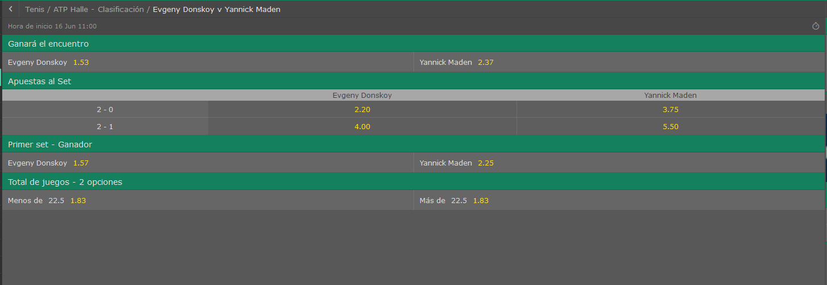
Evgeny Donskoy vs Yannick Maden

//------PROBABILIDAD DE VICTORIA-------//
//------Victorias del jugador LOCAL: 741
//------Victorias del jugador VISITANTE: 259
//------PROBABILIDAD DE VICTORIA LOCAL: 74,10%
//------PROBABILIDAD DE VICTORIA VISITANTE: 25,90%

//------PROBABILIDAD DE RESULTADO-------//
PROBABILIDAD DE UN 2-0: 45,90%
PROBABILIDAD DE UN 2-1: 28,20%
PROBABILIDAD DE UN 0-2: 11,50%
PROBABILIDAD DE UN 1-2: 14,40%

//-----------PROBABILIDAD DE RESULTADOS CON SETS
///PROBABILIDAD: 4,60% | --->>> | 6-4 6-4 0-0
///PROBABILIDAD: 3,00% | --->>> | 6-3 6-4 0-0
///PROBABILIDAD: 2,90% | --->>> | 6-4 7-6 0-0
///PROBABILIDAD: 2,70% | --->>> | 6-4 6-3 0-0
///PROBABILIDAD: 2,60% | --->>> | 7-6 6-4 0-0
///PROBABILIDAD: 2,00% | --->>> | 6-3 6-2 0-0
///PROBABILIDAD: 2,00% | --->>> | 6-3 6-3 0-0
///PROBABILIDAD: 1,80% | --->>> | 7-6 6-3 0-0
///PROBABILIDAD: 1,80% | --->>> | 6-4 6-2 0-0
///PROBABILIDAD: 1,70% | --->>> | 6-3 7-6 0-0

//-----------PROBABILIDAD OVER/UNDER
//----------Prob OVER/UNDER de 12.5 ->> 100,00% - ,00%
//----------Prob OVER/UNDER de 13.5 ->> 99,90% - ,10%
//----------Prob OVER/UNDER de 14.5 ->> 99,60% - ,40%
//----------Prob OVER/UNDER de 15.5 ->> 98,00% - 2,00%
//----------Prob OVER/UNDER de 16.5 ->> 95,20% - 4,80%
//----------Prob OVER/UNDER de 17.5 ->> 89,70% - 10,30%
//----------Prob OVER/UNDER de 18.5 ->> 83,20% - 16,80%
//----------Prob OVER/UNDER de 19.5 ->> 75,60% - 24,40%
//----------Prob OVER/UNDER de 20.5 ->> 66,70% - 33,30%
//----------Prob OVER/UNDER de 21.5 ->> 61,70% - 38,30%
//----------Prob OVER/UNDER de 22.5 ->> 53,80% - 46,20%
//----------Prob OVER/UNDER de 23.5 ->> 46,40% - 53,60%
//----------Prob OVER/UNDER de 24.5 ->> 44,80% - 55,20%
//----------Prob OVER/UNDER de 25.5 ->> 41,60% - 58,40%
//----------Prob OVER/UNDER de 26.5 ->> 37,00% - 63,00%
//----------Prob OVER/UNDER de 27.5 ->> 34,20% - 65,80%
//----------Prob OVER/UNDER de 28.5 ->> 29,70% - 70,30%
//----------Prob OVER/UNDER de 29.5 ->> 25,10% - 74,90%
//----------Prob OVER/UNDER de 30.5 ->> 20,80% - 79,20%
//----------Prob OVER/UNDER de 31.5 ->> 16,80% - 83,20%
//----------Prob OVER/UNDER de 32.5 ->> 12,10% - 87,90%
//----------Prob OVER/UNDER de 33.5 ->> 8,40% - 91,60%
//----------Prob OVER/UNDER de 34.5 ->> 5,60% - 94,40%
//----------Prob OVER/UNDER de 35.5 ->> 3,30% - 96,70%
//----------Prob OVER/UNDER de 36.5 ->> 1,50% - 98,50%
//----------Prob OVER/UNDER de 37.5 ->> 1,10% - 98,90%
//----------Prob OVER/UNDER de 38.5 ->> ,50% - 99,50%
//----------Prob OVER/UNDER de 39.5 ->> ,00% - 100,00%
//----------Prob OVER/UNDER de 40.5 ->> ,00% - 100,00%
//----------Prob OVER/UNDER de 41.5 ->> ,00% - 100,00%

Lukas Lacko vs Ivo Karlovic

//------PROBABILIDAD DE VICTORIA-------//
//------Victorias del jugador LOCAL: 139
//------Victorias del jugador VISITANTE: 861
//------PROBABILIDAD DE VICTORIA LOCAL: 13,90%
//------PROBABILIDAD DE VICTORIA VISITANTE: 86,10%

//------PROBABILIDAD DE RESULTADO-------//
PROBABILIDAD DE UN 2-0: 5,80%
PROBABILIDAD DE UN 2-1: 8,10%
PROBABILIDAD DE UN 0-2: 60,60%
PROBABILIDAD DE UN 1-2: 25,50%

//-----------PROBABILIDAD DE RESULTADOS CON SETS
///PROBABILIDAD: 9,20% | --->>> | 4-6 4-6 0-0
///PROBABILIDAD: 6,00% | --->>> | 4-6 6-7 0-0
///PROBABILIDAD: 5,00% | --->>> | 6-7 6-7 0-0
///PROBABILIDAD: 4,90% | --->>> | 6-7 4-6 0-0
///PROBABILIDAD: 3,10% | --->>> | 3-6 4-6 0-0
///PROBABILIDAD: 3,00% | --->>> | 6-7 3-6 0-0
///PROBABILIDAD: 2,60% | --->>> | 3-6 6-7 0-0
///PROBABILIDAD: 2,50% | --->>> | 4-6 2-6 0-0
///PROBABILIDAD: 2,20% | --->>> | 5-7 4-6 0-0
///PROBABILIDAD: 1,90% | --->>> | 6-7 2-6 0-0

//-----------PROBABILIDAD OVER/UNDER
//----------Prob OVER/UNDER de 12.5 ->> 100,00% - ,00%
//----------Prob OVER/UNDER de 13.5 ->> 100,00% - ,00%
//----------Prob OVER/UNDER de 14.5 ->> 99,90% - ,10%
//----------Prob OVER/UNDER de 15.5 ->> 99,70% - ,30%
//----------Prob OVER/UNDER de 16.5 ->> 98,80% - 1,20%
//----------Prob OVER/UNDER de 17.5 ->> 96,00% - 4,00%
//----------Prob OVER/UNDER de 18.5 ->> 89,70% - 10,30%
//----------Prob OVER/UNDER de 19.5 ->> 84,20% - 15,80%
//----------Prob OVER/UNDER de 20.5 ->> 71,70% - 28,30%
//----------Prob OVER/UNDER de 21.5 ->> 66,30% - 33,70%
//----------Prob OVER/UNDER de 22.5 ->> 55,40% - 44,60%
//----------Prob OVER/UNDER de 23.5 ->> 43,20% - 56,80%
//----------Prob OVER/UNDER de 24.5 ->> 42,30% - 57,70%
//----------Prob OVER/UNDER de 25.5 ->> 39,00% - 61,00%
//----------Prob OVER/UNDER de 26.5 ->> 32,80% - 67,20%
//----------Prob OVER/UNDER de 27.5 ->> 31,60% - 68,40%
//----------Prob OVER/UNDER de 28.5 ->> 29,50% - 70,50%
//----------Prob OVER/UNDER de 29.5 ->> 27,70% - 72,30%
//----------Prob OVER/UNDER de 30.5 ->> 24,70% - 75,30%
//----------Prob OVER/UNDER de 31.5 ->> 19,90% - 80,10%
//----------Prob OVER/UNDER de 32.5 ->> 16,20% - 83,80%
//----------Prob OVER/UNDER de 33.5 ->> 13,00% - 87,00%
//----------Prob OVER/UNDER de 34.5 ->> 10,80% - 89,20%
//----------Prob OVER/UNDER de 35.5 ->> 6,80% - 93,20%
//----------Prob OVER/UNDER de 36.5 ->> 3,60% - 96,40%
//----------Prob OVER/UNDER de 37.5 ->> 3,40% - 96,60%
//----------Prob OVER/UNDER de 38.5 ->> 2,20% - 97,80%
//----------Prob OVER/UNDER de 39.5 ->> ,00% - 100,00%
//----------Prob OVER/UNDER de 40.5 ->> ,00% - 100,00%
//----------Prob OVER/UNDER de 41.5 ->> ,00% - 100,00%

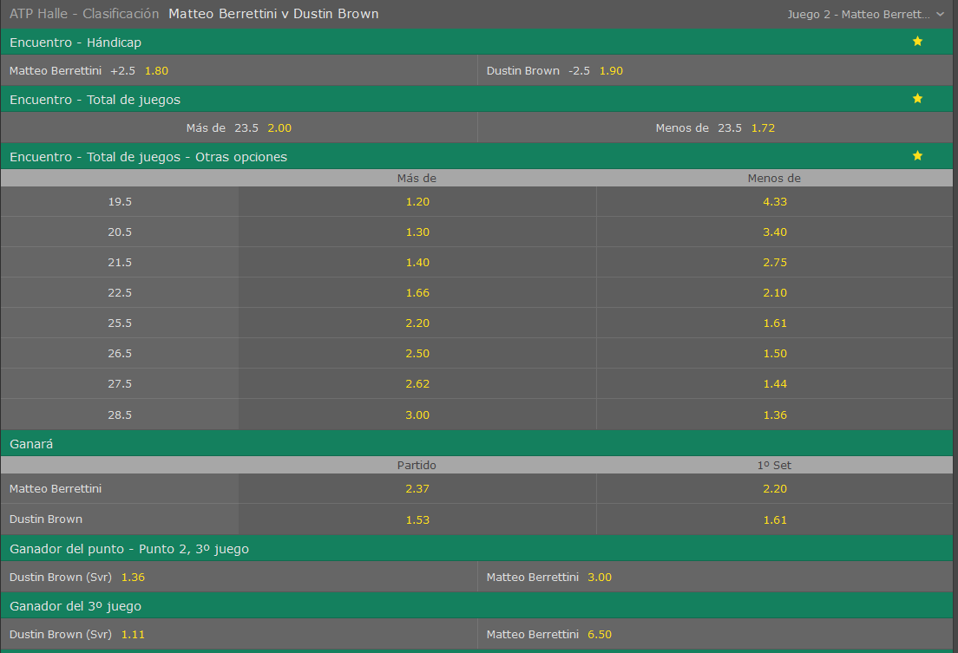
Matteo Berretini vs Dustin Brown

//------PROBABILIDAD DE VICTORIA-------//
//------Victorias del jugador LOCAL: 273
//------Victorias del jugador VISITANTE: 727
//------PROBABILIDAD DE VICTORIA LOCAL: 27,30%
//------PROBABILIDAD DE VICTORIA VISITANTE: 72,70%

//------PROBABILIDAD DE RESULTADO-------//
PROBABILIDAD DE UN 2-0: 11,60%
PROBABILIDAD DE UN 2-1: 15,70%
PROBABILIDAD DE UN 0-2: 42,00%
PROBABILIDAD DE UN 1-2: 30,70%

//-----------PROBABILIDAD DE RESULTADOS CON SETS
///PROBABILIDAD: 4,10% | --->>> | 4-6 4-6 0-0
///PROBABILIDAD: 2,90% | --->>> | 3-6 4-6 0-0
///PROBABILIDAD: 2,60% | --->>> | 4-6 3-6 0-0
///PROBABILIDAD: 2,40% | --->>> | 6-7 4-6 0-0
///PROBABILIDAD: 2,40% | --->>> | 4-6 6-7 0-0
///PROBABILIDAD: 1,90% | --->>> | 6-7 6-7 0-0
///PROBABILIDAD: 1,90% | --->>> | 6-7 3-6 0-0
///PROBABILIDAD: 1,90% | --->>> | 2-6 4-6 0-0
///PROBABILIDAD: 1,80% | --->>> | 5-7 4-6 0-0
///PROBABILIDAD: 1,80% | --->>> | 3-6 6-7 0-0

//-----------PROBABILIDAD OVER/UNDER
//----------Prob OVER/UNDER de 12.5 ->> 100,00% - ,00%
//----------Prob OVER/UNDER de 13.5 ->> 100,00% - ,00%
//----------Prob OVER/UNDER de 14.5 ->> 99,70% - ,30%
//----------Prob OVER/UNDER de 15.5 ->> 99,10% - ,90%
//----------Prob OVER/UNDER de 16.5 ->> 97,50% - 2,50%
//----------Prob OVER/UNDER de 17.5 ->> 94,10% - 5,90%
//----------Prob OVER/UNDER de 18.5 ->> 89,00% - 11,00%
//----------Prob OVER/UNDER de 19.5 ->> 81,20% - 18,80%
//----------Prob OVER/UNDER de 20.5 ->> 73,30% - 26,70%
//----------Prob OVER/UNDER de 21.5 ->> 68,50% - 31,50%
//----------Prob OVER/UNDER de 22.5 ->> 59,90% - 40,10%
//----------Prob OVER/UNDER de 23.5 ->> 53,30% - 46,70%
//----------Prob OVER/UNDER de 24.5 ->> 52,60% - 47,40%
//----------Prob OVER/UNDER de 25.5 ->> 47,80% - 52,20%
//----------Prob OVER/UNDER de 26.5 ->> 42,80% - 57,20%
//----------Prob OVER/UNDER de 27.5 ->> 39,50% - 60,50%
//----------Prob OVER/UNDER de 28.5 ->> 34,50% - 65,50%
//----------Prob OVER/UNDER de 29.5 ->> 31,10% - 68,90%
//----------Prob OVER/UNDER de 30.5 ->> 26,50% - 73,50%
//----------Prob OVER/UNDER de 31.5 ->> 21,50% - 78,50%
//----------Prob OVER/UNDER de 32.5 ->> 14,90% - 85,10%
//----------Prob OVER/UNDER de 33.5 ->> 10,60% - 89,40%
//----------Prob OVER/UNDER de 34.5 ->> 8,20% - 91,80%
//----------Prob OVER/UNDER de 35.5 ->> 5,20% - 94,80%
//----------Prob OVER/UNDER de 36.5 ->> 1,80% - 98,20%
//----------Prob OVER/UNDER de 37.5 ->> 1,50% - 98,50%
//----------Prob OVER/UNDER de 38.5 ->> ,20% - 99,80%
//----------Prob OVER/UNDER de 39.5 ->> ,00% - 100,00%
//----------Prob OVER/UNDER de 40.5 ->> ,00% - 100,00%

Elias Ymer vs Nikoloz Basilashvili

//------PROBABILIDAD DE VICTORIA-------//
//------Victorias del jugador LOCAL: 140
//------Victorias del jugador VISITANTE: 860
//------PROBABILIDAD DE VICTORIA LOCAL: 14,00%
//------PROBABILIDAD DE VICTORIA VISITANTE: 86,00%

//------PROBABILIDAD DE RESULTADO-------//
PROBABILIDAD DE UN 2-0: 5,60%
PROBABILIDAD DE UN 2-1: 8,40%
PROBABILIDAD DE UN 0-2: 62,50%
PROBABILIDAD DE UN 1-2: 23,50%

//-----------PROBABILIDAD DE RESULTADOS CON SETS
///PROBABILIDAD: 5,50% | --->>> | 4-6 4-6 0-0
///PROBABILIDAD: 4,70% | --->>> | 4-6 2-6 0-0
///PROBABILIDAD: 3,80% | --->>> | 2-6 4-6 0-0
///PROBABILIDAD: 3,10% | --->>> | 3-6 4-6 0-0
///PROBABILIDAD: 2,90% | --->>> | 4-6 3-6 0-0
///PROBABILIDAD: 2,80% | --->>> | 4-6 6-7 0-0
///PROBABILIDAD: 2,80% | --->>> | 3-6 3-6 0-0
///PROBABILIDAD: 2,30% | --->>> | 6-7 4-6 0-0
///PROBABILIDAD: 2,10% | --->>> | 2-6 3-6 0-0
///PROBABILIDAD: 1,90% | --->>> | 3-6 2-6 0-0

//-----------PROBABILIDAD OVER/UNDER
//----------Prob OVER/UNDER de 12.5 ->> 100,00% - ,00%
//----------Prob OVER/UNDER de 13.5 ->> 99,80% - ,20%
//----------Prob OVER/UNDER de 14.5 ->> 98,90% - 1,10%
//----------Prob OVER/UNDER de 15.5 ->> 96,30% - 3,70%
//----------Prob OVER/UNDER de 16.5 ->> 92,10% - 7,90%
//----------Prob OVER/UNDER de 17.5 ->> 84,60% - 15,40%
//----------Prob OVER/UNDER de 18.5 ->> 72,70% - 27,30%
//----------Prob OVER/UNDER de 19.5 ->> 65,20% - 34,80%
//----------Prob OVER/UNDER de 20.5 ->> 54,40% - 45,60%
//----------Prob OVER/UNDER de 21.5 ->> 49,20% - 50,80%
//----------Prob OVER/UNDER de 22.5 ->> 42,40% - 57,60%
//----------Prob OVER/UNDER de 23.5 ->> 35,70% - 64,30%
//----------Prob OVER/UNDER de 24.5 ->> 34,50% - 65,50%
//----------Prob OVER/UNDER de 25.5 ->> 30,70% - 69,30%
//----------Prob OVER/UNDER de 26.5 ->> 26,80% - 73,20%
//----------Prob OVER/UNDER de 27.5 ->> 24,10% - 75,90%
//----------Prob OVER/UNDER de 28.5 ->> 21,30% - 78,70%
//----------Prob OVER/UNDER de 29.5 ->> 18,30% - 81,70%
//----------Prob OVER/UNDER de 30.5 ->> 15,20% - 84,80%
//----------Prob OVER/UNDER de 31.5 ->> 10,30% - 89,70%
//----------Prob OVER/UNDER de 32.5 ->> 7,70% - 92,30%
//----------Prob OVER/UNDER de 33.5 ->> 5,60% - 94,40%
//----------Prob OVER/UNDER de 34.5 ->> 4,50% - 95,50%
//----------Prob OVER/UNDER de 35.5 ->> 1,90% - 98,10%
//----------Prob OVER/UNDER de 36.5 ->> 1,00% - 99,00%
//----------Prob OVER/UNDER de 37.5 ->> ,90% - 99,10%
//----------Prob OVER/UNDER de 38.5 ->> ,60% - 99,40%
//----------Prob OVER/UNDER de 39.5 ->> ,00% - 100,00%
//----------Prob OVER/UNDER de 40.5 ->> ,00% - 100,00%

Matthias Bachinger vs Vasek Pospisil

//------PROBABILIDAD DE VICTORIA-------//
//------Victorias del jugador LOCAL: 113
//------Victorias del jugador VISITANTE: 887
//------PROBABILIDAD DE VICTORIA LOCAL: 11,30%
//------PROBABILIDAD DE VICTORIA VISITANTE: 88,70%

//------PROBABILIDAD DE RESULTADO-------//
PROBABILIDAD DE UN 2-0: 4,30%
PROBABILIDAD DE UN 2-1: 7,00%
PROBABILIDAD DE UN 0-2: 60,30%
PROBABILIDAD DE UN 1-2: 28,40%

//-----------PROBABILIDAD DE RESULTADOS CON SETS
///PROBABILIDAD: 7,40% | --->>> | 4-6 4-6 0-0
///PROBABILIDAD: 3,80% | --->>> | 3-6 4-6 0-0
///PROBABILIDAD: 3,30% | --->>> | 6-7 4-6 0-0
///PROBABILIDAD: 3,20% | --->>> | 4-6 2-6 0-0
///PROBABILIDAD: 2,70% | --->>> | 6-7 3-6 0-0
///PROBABILIDAD: 2,70% | --->>> | 4-6 3-6 0-0
///PROBABILIDAD: 2,70% | --->>> | 2-6 4-6 0-0
///PROBABILIDAD: 2,50% | --->>> | 4-6 6-7 0-0
///PROBABILIDAD: 2,20% | --->>> | 6-7 6-7 0-0
///PROBABILIDAD: 2,10% | --->>> | 3-6 6-7 0-0

//-----------PROBABILIDAD OVER/UNDER
//----------Prob OVER/UNDER de 12.5 ->> 100,00% - ,00%
//----------Prob OVER/UNDER de 13.5 ->> 99,90% - ,10%
//----------Prob OVER/UNDER de 14.5 ->> 99,50% - ,50%
//----------Prob OVER/UNDER de 15.5 ->> 98,00% - 2,00%
//----------Prob OVER/UNDER de 16.5 ->> 94,90% - 5,10%
//----------Prob OVER/UNDER de 17.5 ->> 90,30% - 9,70%
//----------Prob OVER/UNDER de 18.5 ->> 82,00% - 18,00%
//----------Prob OVER/UNDER de 19.5 ->> 74,00% - 26,00%
//----------Prob OVER/UNDER de 20.5 ->> 63,10% - 36,90%
//----------Prob OVER/UNDER de 21.5 ->> 57,30% - 42,70%
//----------Prob OVER/UNDER de 22.5 ->> 47,50% - 52,50%
//----------Prob OVER/UNDER de 23.5 ->> 41,20% - 58,80%
//----------Prob OVER/UNDER de 24.5 ->> 40,10% - 59,90%
//----------Prob OVER/UNDER de 25.5 ->> 36,40% - 63,60%
//----------Prob OVER/UNDER de 26.5 ->> 32,00% - 68,00%
//----------Prob OVER/UNDER de 27.5 ->> 29,40% - 70,60%
//----------Prob OVER/UNDER de 28.5 ->> 27,10% - 72,90%
//----------Prob OVER/UNDER de 29.5 ->> 24,30% - 75,70%
//----------Prob OVER/UNDER de 30.5 ->> 20,80% - 79,20%
//----------Prob OVER/UNDER de 31.5 ->> 15,90% - 84,10%
//----------Prob OVER/UNDER de 32.5 ->> 11,30% - 88,70%
//----------Prob OVER/UNDER de 33.5 ->> 7,60% - 92,40%
//----------Prob OVER/UNDER de 34.5 ->> 5,70% - 94,30%
//----------Prob OVER/UNDER de 35.5 ->> 3,00% - 97,00%
//----------Prob OVER/UNDER de 36.5 ->> 1,30% - 98,70%
//----------Prob OVER/UNDER de 37.5 ->> 1,10% - 98,90%
//----------Prob OVER/UNDER de 38.5 ->> ,50% - 99,50%
//----------Prob OVER/UNDER de 39.5 ->> ,00% - 100,00%
//----------Prob OVER/UNDER de 40.5 ->> ,00% - 100,00%

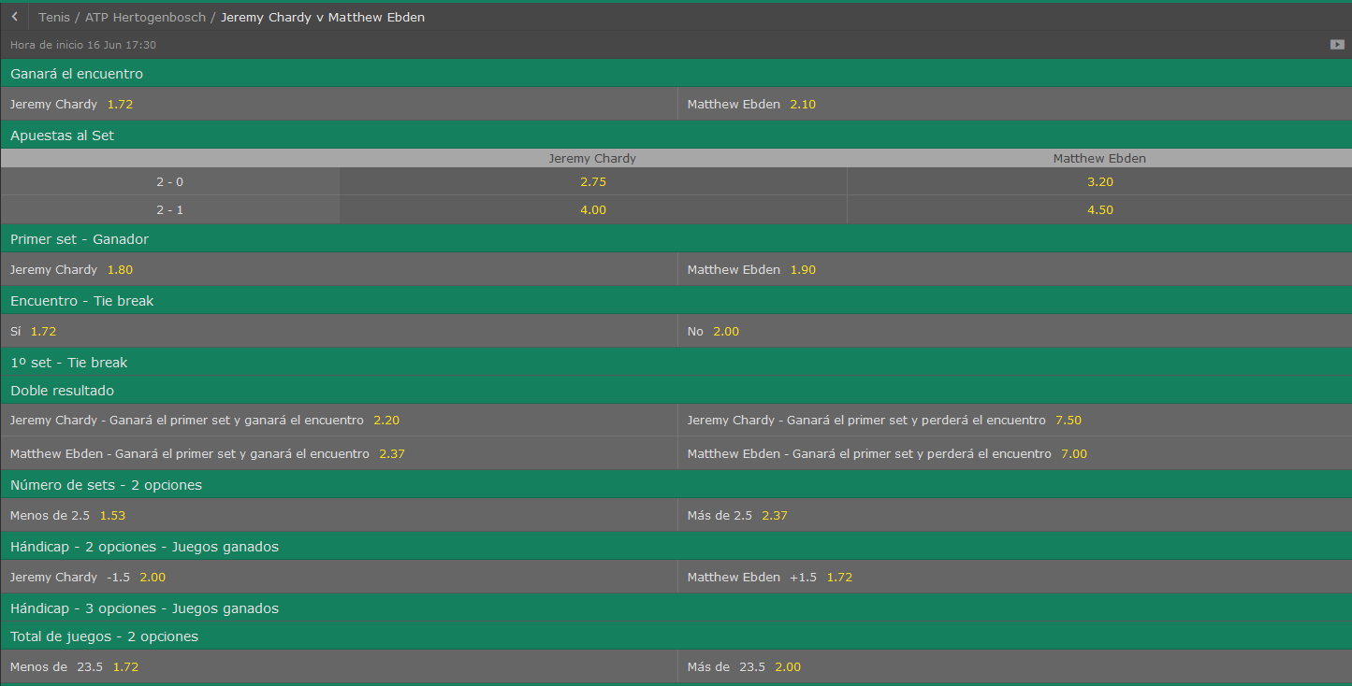
Jeremy Chardy vs Matthew Ebden |  |  |  | //------PROBABILIDAD DE VICTORIA-------// |  |  | //------PROBABILIDAD DE VICTORIA-------//
 |  |  |  | //------Victorias del jugador LOCAL: 507 |  |  | //------Victorias del jugador LOCAL: 545
//------PROBABILIDAD DE VICTORIA-------// |  |  |  | //------Victorias del jugador VISITANTE: 493 |  |  | //------Victorias del jugador VISITANTE: 455
//------Victorias del jugador LOCAL: 694 |  |  |  | //------PROBABILIDAD DE VICTORIA LOCAL: 50,70% |  |  | //------PROBABILIDAD DE VICTORIA LOCAL: 54,50%
//------Victorias del jugador VISITANTE: 306 |  |  |  | //------PROBABILIDAD DE VICTORIA VISITANTE: 49,30% |  |  | //------PROBABILIDAD DE VICTORIA VISITANTE: 45,50%
//------PROBABILIDAD DE VICTORIA LOCAL: 69,40%
//------PROBABILIDAD DE VICTORIA VISITANTE: 30,60%
 |  |  |  | //------PROBABILIDAD DE RESULTADO-------// |  |  | //------PROBABILIDAD DE RESULTADO-------//
 |  |  |  | PROBABILIDAD DE UN 2-0: 25,50% |  |  | PROBABILIDAD DE UN 2-0: 26,80%
//------PROBABILIDAD DE RESULTADO-------// |  |  |  | PROBABILIDAD DE UN 2-1: 25,20% |  |  | PROBABILIDAD DE UN 2-1: 27,70%
PROBABILIDAD DE UN 2-0: 39,20% |  |  |  | PROBABILIDAD DE UN 0-2: 24,50% |  |  | PROBABILIDAD DE UN 0-2: 21,00%
PROBABILIDAD DE UN 2-1: 30,20% |  |  |  | PROBABILIDAD DE UN 1-2: 24,80% |  |  | PROBABILIDAD DE UN 1-2: 24,50%
PROBABILIDAD DE UN 0-2: 13,30%
PROBABILIDAD DE UN 1-2: 17,30%
 |  |  |  | //-----------PROBABILIDAD DE RESULTADOS CON SETS |  |  | //-----------PROBABILIDAD DE RESULTADOS CON SETS
 |  |  |  | ///PROBABILIDAD: 2,90% | --->>> | 6-4 6-4 0-0 | ///PROBABILIDAD: 2,50% | --->>> | 4-6 4-6 0-0
//-----------PROBABILIDAD DE RESULTADOS CON SETS |  |  |  | ///PROBABILIDAD: 2,60% | --->>> | 4-6 4-6 0-0 | ///PROBABILIDAD: 2,30% | --->>> | 6-3 6-4 0-0
///PROBABILIDAD: 4,80% | --->>> | 6-4 6-4 0-0 |  | ///PROBABILIDAD: 2,10% | --->>> | 4-6 6-7 0-0 | ///PROBABILIDAD: 2,30% | --->>> | 3-6 4-6 0-0
///PROBABILIDAD: 3,70% | --->>> | 6-3 6-4 0-0 |  | ///PROBABILIDAD: 2,10% | --->>> | 6-7 4-6 0-0 | ///PROBABILIDAD: 2,30% | --->>> | 6-7 4-6 0-0
///PROBABILIDAD: 2,80% | --->>> | 7-6 6-4 0-0 |  | ///PROBABILIDAD: 2,10% | --->>> | 6-7 3-6 0-0 | ///PROBABILIDAD: 2,10% | --->>> | 6-4 6-4 0-0
///PROBABILIDAD: 2,30% | --->>> | 7-6 7-6 0-0 |  | ///PROBABILIDAD: 2,10% | --->>> | 3-6 4-6 0-0 | ///PROBABILIDAD: 1,80% | --->>> | 7-6 6-4 0-0
///PROBABILIDAD: 2,10% | --->>> | 6-4 6-3 0-0 |  | ///PROBABILIDAD: 2,10% | --->>> | 6-3 6-4 0-0 | ///PROBABILIDAD: 1,40% | --->>> | 3-6 6-7 0-0
///PROBABILIDAD: 2,10% | --->>> | 6-4 7-6 0-0 |  | ///PROBABILIDAD: 2,00% | --->>> | 7-6 6-3 0-0 | ///PROBABILIDAD: 1,40% | --->>> | 6-3 6-3 0-0
///PROBABILIDAD: 2,10% | --->>> | 7-6 6-3 0-0 |  | ///PROBABILIDAD: 2,00% | --->>> | 6-4 7-6 0-0 | ///PROBABILIDAD: 1,40% | --->>> | 6-3 7-6 0-0
///PROBABILIDAD: 1,90% | --->>> | 6-3 7-6 0-0 |  | ///PROBABILIDAD: 1,60% | --->>> | 7-6 7-6 0-0 | ///PROBABILIDAD: 1,30% | --->>> | 7-5 6-3 0-0
///PROBABILIDAD: 1,90% | --->>> | 6-7 4-6 0-0
///PROBABILIDAD: 1,60% | --->>> | 6-7 3-6 0-0
 |  |  |  | //-----------PROBABILIDAD OVER/UNDER |  |  | //-----------PROBABILIDAD OVER/UNDER
 |  |  |  | //----------Prob OVER/UNDER de 12.5 ->> 100,00% - ,00% |  |  | //----------Prob OVER/UNDER de 12.5 ->> 100,00% - ,00%
//-----------PROBABILIDAD OVER/UNDER |  |  |  | //----------Prob OVER/UNDER de 13.5 ->> 99,90% - ,10% |  |  | //----------Prob OVER/UNDER de 13.5 ->> 99,90% - ,10%
//----------Prob OVER/UNDER de 12.5 ->> 100,00% - ,00% |  |  |  | //----------Prob OVER/UNDER de 14.5 ->> 99,90% - ,10% |  |  | //----------Prob OVER/UNDER de 14.5 ->> 99,70% - ,30%
//----------Prob OVER/UNDER de 13.5 ->> 100,00% - ,00% |  |  |  | //----------Prob OVER/UNDER de 15.5 ->> 99,80% - ,20% |  |  | //----------Prob OVER/UNDER de 15.5 ->> 98,80% - 1,20%
//----------Prob OVER/UNDER de 14.5 ->> 99,90% - ,10% |  |  |  | //----------Prob OVER/UNDER de 16.5 ->> 99,20% - ,80% |  |  | //----------Prob OVER/UNDER de 16.5 ->> 97,40% - 2,60%
//----------Prob OVER/UNDER de 15.5 ->> 99,30% - ,70% |  |  |  | //----------Prob OVER/UNDER de 17.5 ->> 95,10% - 4,90% |  |  | //----------Prob OVER/UNDER de 17.5 ->> 94,10% - 5,90%
//----------Prob OVER/UNDER de 16.5 ->> 98,30% - 1,70% |  |  |  | //----------Prob OVER/UNDER de 18.5 ->> 89,80% - 10,20% |  |  | //----------Prob OVER/UNDER de 18.5 ->> 89,10% - 10,90%
//----------Prob OVER/UNDER de 17.5 ->> 95,90% - 4,10% |  |  |  | //----------Prob OVER/UNDER de 19.5 ->> 83,30% - 16,70% |  |  | //----------Prob OVER/UNDER de 19.5 ->> 81,90% - 18,10%
//----------Prob OVER/UNDER de 18.5 ->> 90,70% - 9,30% |  |  |  | //----------Prob OVER/UNDER de 20.5 ->> 75,50% - 24,50% |  |  | //----------Prob OVER/UNDER de 20.5 ->> 75,10% - 24,90%
//----------Prob OVER/UNDER de 19.5 ->> 83,20% - 16,80% |  |  |  | //----------Prob OVER/UNDER de 21.5 ->> 71,20% - 28,80% |  |  | //----------Prob OVER/UNDER de 21.5 ->> 69,60% - 30,40%
//----------Prob OVER/UNDER de 20.5 ->> 75,70% - 24,30% |  |  |  | //----------Prob OVER/UNDER de 22.5 ->> 62,60% - 37,40% |  |  | //----------Prob OVER/UNDER de 22.5 ->> 62,20% - 37,80%
//----------Prob OVER/UNDER de 21.5 ->> 70,80% - 29,20% |  |  |  | //----------Prob OVER/UNDER de 23.5 ->> 55,00% - 45,00% |  |  | //----------Prob OVER/UNDER de 23.5 ->> 56,10% - 43,90%
//----------Prob OVER/UNDER de 22.5 ->> 61,40% - 38,60% |  |  |  | //----------Prob OVER/UNDER de 24.5 ->> 54,10% - 45,90% |  |  | //----------Prob OVER/UNDER de 24.5 ->> 54,80% - 45,20%
//----------Prob OVER/UNDER de 23.5 ->> 53,70% - 46,30% |  |  |  | //----------Prob OVER/UNDER de 25.5 ->> 50,50% - 49,50% |  |  | //----------Prob OVER/UNDER de 25.5 ->> 51,50% - 48,50%
//----------Prob OVER/UNDER de 24.5 ->> 52,50% - 47,50% |  |  |  | //----------Prob OVER/UNDER de 26.5 ->> 45,50% - 54,50% |  |  | //----------Prob OVER/UNDER de 26.5 ->> 47,60% - 52,40%
//----------Prob OVER/UNDER de 25.5 ->> 49,50% - 50,50% |  |  |  | //----------Prob OVER/UNDER de 27.5 ->> 42,40% - 57,60% |  |  | //----------Prob OVER/UNDER de 27.5 ->> 43,40% - 56,60%
//----------Prob OVER/UNDER de 26.5 ->> 44,70% - 55,30% |  |  |  | //----------Prob OVER/UNDER de 28.5 ->> 37,00% - 63,00% |  |  | //----------Prob OVER/UNDER de 28.5 ->> 37,90% - 62,10%
//----------Prob OVER/UNDER de 27.5 ->> 42,40% - 57,60% |  |  |  | //----------Prob OVER/UNDER de 29.5 ->> 32,60% - 67,40% |  |  | //----------Prob OVER/UNDER de 29.5 ->> 31,80% - 68,20%
//----------Prob OVER/UNDER de 28.5 ->> 37,40% - 62,60% |  |  |  | //----------Prob OVER/UNDER de 30.5 ->> 27,60% - 72,40% |  |  | //----------Prob OVER/UNDER de 30.5 ->> 27,20% - 72,80%
//----------Prob OVER/UNDER de 29.5 ->> 33,50% - 66,50% |  |  |  | //----------Prob OVER/UNDER de 31.5 ->> 22,10% - 77,90% |  |  | //----------Prob OVER/UNDER de 31.5 ->> 19,20% - 80,80%
//----------Prob OVER/UNDER de 30.5 ->> 29,50% - 70,50% |  |  |  | //----------Prob OVER/UNDER de 32.5 ->> 16,50% - 83,50% |  |  | //----------Prob OVER/UNDER de 32.5 ->> 14,50% - 85,50%
//----------Prob OVER/UNDER de 31.5 ->> 24,70% - 75,30% |  |  |  | //----------Prob OVER/UNDER de 33.5 ->> 13,10% - 86,90% |  |  | //----------Prob OVER/UNDER de 33.5 ->> 11,20% - 88,80%
//----------Prob OVER/UNDER de 32.5 ->> 17,10% - 82,90% |  |  |  | //----------Prob OVER/UNDER de 34.5 ->> 8,90% - 91,10% |  |  | //----------Prob OVER/UNDER de 34.5 ->> 8,10% - 91,90%
//----------Prob OVER/UNDER de 33.5 ->> 12,90% - 87,10% |  |  |  | //----------Prob OVER/UNDER de 35.5 ->> 4,90% - 95,10% |  |  | //----------Prob OVER/UNDER de 35.5 ->> 4,60% - 95,40%
//----------Prob OVER/UNDER de 34.5 ->> 9,50% - 90,50% |  |  |  | //----------Prob OVER/UNDER de 36.5 ->> 1,30% - 98,70% |  |  | //----------Prob OVER/UNDER de 36.5 ->> 2,30% - 97,70%
//----------Prob OVER/UNDER de 35.5 ->> 4,70% - 95,30% |  |  |  | //----------Prob OVER/UNDER de 37.5 ->> 1,30% - 98,70% |  |  | //----------Prob OVER/UNDER de 37.5 ->> 1,80% - 98,20%
//----------Prob OVER/UNDER de 36.5 ->> 1,80% - 98,20% |  |  |  | //----------Prob OVER/UNDER de 38.5 ->> ,30% - 99,70% |  |  | //----------Prob OVER/UNDER de 38.5 ->> ,90% - 99,10%
//----------Prob OVER/UNDER de 37.5 ->> 1,50% - 98,50% |  |  |  | //----------Prob OVER/UNDER de 39.5 ->> ,00% - 100,00% |  |  | //----------Prob OVER/UNDER de 39.5 ->> ,00% - 100,00%
//----------Prob OVER/UNDER de 38.5 ->> 1,10% - 98,90% |  |  |  | //----------Prob OVER/UNDER de 40.5 ->> ,00% - 100,00% |  |  | //----------Prob OVER/UNDER de 40.5 ->> ,00% - 100,00%
//----------Prob OVER/UNDER de 39.5 ->> ,00% - 100,00%
//----------Prob OVER/UNDER de 40.5 ->> ,00% - 100,00%

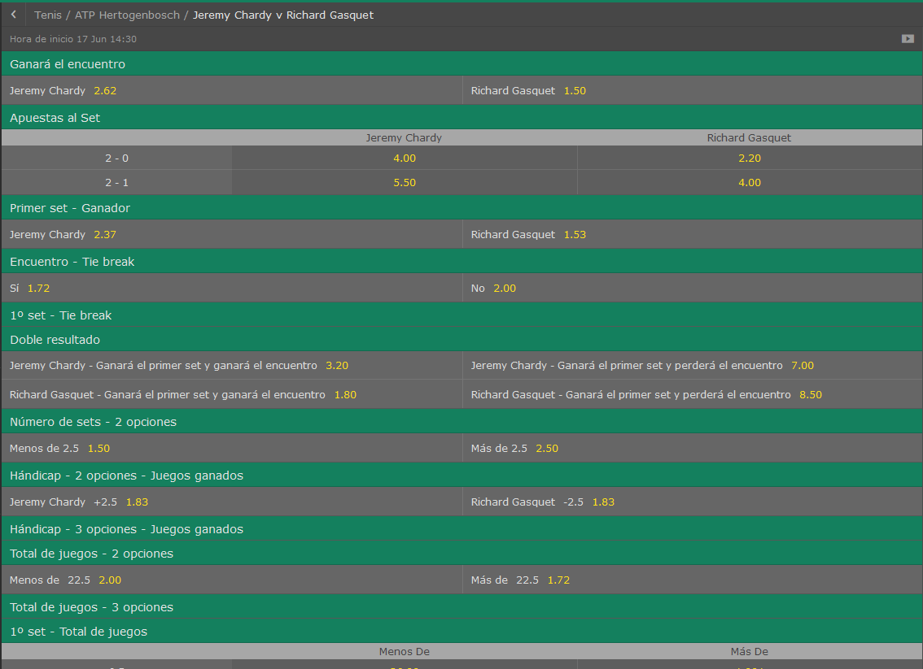
Jeremy Chardy vs Richard Gasquet |  |  | 3-6 6-7

//------PROBABILIDAD DE VICTORIA-------//
//------Victorias del jugador LOCAL: 32
//------Victorias del jugador VISITANTE: 968
//------PROBABILIDAD DE VICTORIA LOCAL: 3,20%
//------PROBABILIDAD DE VICTORIA VISITANTE: 96,80%

//------PROBABILIDAD DE RESULTADO-------//
PROBABILIDAD DE UN 2-0: 1,30%
PROBABILIDAD DE UN 2-1: 1,90%
PROBABILIDAD DE UN 0-2: 77,10%
PROBABILIDAD DE UN 1-2: 19,70%

//-----------PROBABILIDAD DE RESULTADOS CON SETS
///PROBABILIDAD: 8,00% | --->>> | 4-6 4-6 0-0
///PROBABILIDAD: 7,10% | --->>> | 4-6 2-6 0-0
///PROBABILIDAD: 5,80% | --->>> | 2-6 4-6 0-0
///PROBABILIDAD: 4,40% | --->>> | 3-6 4-6 0-0
///PROBABILIDAD: 4,00% | --->>> | 4-6 6-7 0-0
///PROBABILIDAD: 4,00% | --->>> | 3-6 3-6 0-0
///PROBABILIDAD: 3,80% | --->>> | 6-7 3-6 0-0
///PROBABILIDAD: 3,50% | --->>> | 4-6 3-6 0-0
///PROBABILIDAD: 3,30% | --->>> | 6-7 4-6 0-0
///PROBABILIDAD: 2,70% | --->>> | 6-7 2-6 0-0

//-----------PROBABILIDAD OVER/UNDER
//----------Prob OVER/UNDER de 12.5 ->> 100,00% - ,00%
//----------Prob OVER/UNDER de 13.5 ->> 99,80% - ,20%
//----------Prob OVER/UNDER de 14.5 ->> 99,20% - ,80%
//----------Prob OVER/UNDER de 15.5 ->> 97,80% - 2,20%
//----------Prob OVER/UNDER de 16.5 ->> 93,20% - 6,80%
//----------Prob OVER/UNDER de 17.5 ->> 87,60% - 12,40%
//----------Prob OVER/UNDER de 18.5 ->> 70,30% - 29,70%
//----------Prob OVER/UNDER de 19.5 ->> 61,20% - 38,80%
//----------Prob OVER/UNDER de 20.5 ->> 50,10% - 49,90%
//----------Prob OVER/UNDER de 21.5 ->> 43,50% - 56,50%
//----------Prob OVER/UNDER de 22.5 ->> 33,20% - 66,80%
//----------Prob OVER/UNDER de 23.5 ->> 25,80% - 74,20%
//----------Prob OVER/UNDER de 24.5 ->> 25,00% - 75,00%
//----------Prob OVER/UNDER de 25.5 ->> 22,40% - 77,60%
//----------Prob OVER/UNDER de 26.5 ->> 19,70% - 80,30%
//----------Prob OVER/UNDER de 27.5 ->> 18,00% - 82,00%
//----------Prob OVER/UNDER de 28.5 ->> 15,50% - 84,50%
//----------Prob OVER/UNDER de 29.5 ->> 14,00% - 86,00%
//----------Prob OVER/UNDER de 30.5 ->> 12,00% - 88,00%
//----------Prob OVER/UNDER de 31.5 ->> 9,30% - 90,70%
//----------Prob OVER/UNDER de 32.5 ->> 6,50% - 93,50%
//----------Prob OVER/UNDER de 33.5 ->> 4,80% - 95,20%
//----------Prob OVER/UNDER de 34.5 ->> 4,00% - 96,00%
//----------Prob OVER/UNDER de 35.5 ->> 1,90% - 98,10%
//----------Prob OVER/UNDER de 36.5 ->> ,70% - 99,30%
//----------Prob OVER/UNDER de 37.5 ->> ,60% - 99,40%
//----------Prob OVER/UNDER de 38.5 ->> ,10% - 99,90%
//----------Prob OVER/UNDER de 39.5 ->> ,00% - 100,00%
//----------Prob OVER/UNDER de 40.5 ->> ,00% - 100,00%

Jan-Lennard Struff vs Roberto Bautista Agut

//------PROBABILIDAD DE VICTORIA-------//
//------Victorias del jugador LOCAL: 93
//------Victorias del jugador VISITANTE: 907
//------PROBABILIDAD DE VICTORIA LOCAL: 9,30%
//------PROBABILIDAD DE VICTORIA VISITANTE: 90,70%

//------PROBABILIDAD DE RESULTADO-------//
PROBABILIDAD DE UN 2-0: 3,20%
PROBABILIDAD DE UN 2-1: 6,10%
PROBABILIDAD DE UN 0-2: 67,40%
PROBABILIDAD DE UN 1-2: 23,30%

//-----------PROBABILIDAD DE RESULTADOS CON SETS
///PROBABILIDAD: 5,60% | --->>> | 4-6 4-6 0-0
///PROBABILIDAD: 5,00% | --->>> | 4-6 2-6 0-0
///PROBABILIDAD: 4,10% | --->>> | 2-6 4-6 0-0
///PROBABILIDAD: 3,80% | --->>> | 3-6 3-6 0-0
///PROBABILIDAD: 3,30% | --->>> | 2-6 3-6 0-0
///PROBABILIDAD: 2,90% | --->>> | 4-6 3-6 0-0
///PROBABILIDAD: 2,80% | --->>> | 3-6 2-6 0-0
///PROBABILIDAD: 2,70% | --->>> | 4-6 6-7 0-0
///PROBABILIDAD: 2,50% | --->>> | 6-7 3-6 0-0
///PROBABILIDAD: 2,40% | --->>> | 3-6 4-6 0-0

//-----------PROBABILIDAD OVER/UNDER
//----------Prob OVER/UNDER de 12.5 ->> 99,90% - ,10%
//----------Prob OVER/UNDER de 13.5 ->> 99,80% - ,20%
//----------Prob OVER/UNDER de 14.5 ->> 98,60% - 1,40%
//----------Prob OVER/UNDER de 15.5 ->> 95,50% - 4,50%
//----------Prob OVER/UNDER de 16.5 ->> 89,90% - 10,10%
//----------Prob OVER/UNDER de 17.5 ->> 81,30% - 18,70%
//----------Prob OVER/UNDER de 18.5 ->> 68,00% - 32,00%
//----------Prob OVER/UNDER de 19.5 ->> 61,00% - 39,00%
//----------Prob OVER/UNDER de 20.5 ->> 50,80% - 49,20%
//----------Prob OVER/UNDER de 21.5 ->> 44,60% - 55,40%
//----------Prob OVER/UNDER de 22.5 ->> 36,60% - 63,40%
//----------Prob OVER/UNDER de 23.5 ->> 31,40% - 68,60%
//----------Prob OVER/UNDER de 24.5 ->> 30,00% - 70,00%
//----------Prob OVER/UNDER de 25.5 ->> 27,50% - 72,50%
//----------Prob OVER/UNDER de 26.5 ->> 24,10% - 75,90%
//----------Prob OVER/UNDER de 27.5 ->> 21,90% - 78,10%
//----------Prob OVER/UNDER de 28.5 ->> 18,90% - 81,10%
//----------Prob OVER/UNDER de 29.5 ->> 16,30% - 83,70%
//----------Prob OVER/UNDER de 30.5 ->> 12,50% - 87,50%
//----------Prob OVER/UNDER de 31.5 ->> 9,20% - 90,80%
//----------Prob OVER/UNDER de 32.5 ->> 6,30% - 93,70%
//----------Prob OVER/UNDER de 33.5 ->> 3,90% - 96,10%
//----------Prob OVER/UNDER de 34.5 ->> 2,70% - 97,30%
//----------Prob OVER/UNDER de 35.5 ->> 1,10% - 98,90%
//----------Prob OVER/UNDER de 36.5 ->> ,30% - 99,70%
//----------Prob OVER/UNDER de 37.5 ->> ,30% - 99,70%
//----------Prob OVER/UNDER de 38.5 ->> ,30% - 99,70%
//----------Prob OVER/UNDER de 39.5 ->> ,00% - 100,00%
//----------Prob OVER/UNDER de 40.5 ->> ,00% - 100,00%

Malek Jaziri vs Matthew Ebden

//------PROBABILIDAD DE VICTORIA-------//
//------Victorias del jugador LOCAL: 279
//------Victorias del jugador VISITANTE: 721
//------PROBABILIDAD DE VICTORIA LOCAL: 27,90%
//------PROBABILIDAD DE VICTORIA VISITANTE: 72,10%

//------PROBABILIDAD DE RESULTADO-------//
PROBABILIDAD DE UN 2-0: 10,60%
PROBABILIDAD DE UN 2-1: 17,30%
PROBABILIDAD DE UN 0-2: 42,90%
PROBABILIDAD DE UN 1-2: 29,20%

//-----------PROBABILIDAD DE RESULTADOS CON SETS
///PROBABILIDAD: 5,30% | --->>> | 4-6 4-6 0-0
///PROBABILIDAD: 3,70% | --->>> | 3-6 4-6 0-0
///PROBABILIDAD: 2,20% | --->>> | 4-6 6-7 0-0
///PROBABILIDAD: 2,20% | --->>> | 3-6 6-7 0-0
///PROBABILIDAD: 2,10% | --->>> | 6-7 3-6 0-0
///PROBABILIDAD: 2,00% | --->>> | 4-6 2-6 0-0
///PROBABILIDAD: 2,00% | --->>> | 6-7 4-6 0-0
///PROBABILIDAD: 1,70% | --->>> | 2-6 4-6 0-0
///PROBABILIDAD: 1,50% | --->>> | 3-6 3-6 0-0
///PROBABILIDAD: 1,50% | --->>> | 7-6 7-6 0-0

//-----------PROBABILIDAD OVER/UNDER
//----------Prob OVER/UNDER de 12.5 ->> 100,00% - ,00%
//----------Prob OVER/UNDER de 13.5 ->> 99,80% - ,20%
//----------Prob OVER/UNDER de 14.5 ->> 99,70% - ,30%
//----------Prob OVER/UNDER de 15.5 ->> 98,70% - 1,30%
//----------Prob OVER/UNDER de 16.5 ->> 96,50% - 3,50%
//----------Prob OVER/UNDER de 17.5 ->> 93,00% - 7,00%
//----------Prob OVER/UNDER de 18.5 ->> 87,20% - 12,80%
//----------Prob OVER/UNDER de 19.5 ->> 80,70% - 19,30%
//----------Prob OVER/UNDER de 20.5 ->> 71,40% - 28,60%
//----------Prob OVER/UNDER de 21.5 ->> 66,00% - 34,00%
//----------Prob OVER/UNDER de 22.5 ->> 57,00% - 43,00%
//----------Prob OVER/UNDER de 23.5 ->> 51,30% - 48,70%
//----------Prob OVER/UNDER de 24.5 ->> 50,40% - 49,60%
//----------Prob OVER/UNDER de 25.5 ->> 47,60% - 52,40%
//----------Prob OVER/UNDER de 26.5 ->> 42,60% - 57,40%
//----------Prob OVER/UNDER de 27.5 ->> 40,10% - 59,90%
//----------Prob OVER/UNDER de 28.5 ->> 36,80% - 63,20%
//----------Prob OVER/UNDER de 29.5 ->> 32,10% - 67,90%
//----------Prob OVER/UNDER de 30.5 ->> 28,30% - 71,70%
//----------Prob OVER/UNDER de 31.5 ->> 21,60% - 78,40%
//----------Prob OVER/UNDER de 32.5 ->> 16,10% - 83,90%
//----------Prob OVER/UNDER de 33.5 ->> 12,20% - 87,80%
//----------Prob OVER/UNDER de 34.5 ->> 8,20% - 91,80%
//----------Prob OVER/UNDER de 35.5 ->> 4,50% - 95,50%
//----------Prob OVER/UNDER de 36.5 ->> 2,20% - 97,80%
//----------Prob OVER/UNDER de 37.5 ->> 1,80% - 98,20%
//----------Prob OVER/UNDER de 38.5 ->> ,90% - 99,10%
//----------Prob OVER/UNDER de 39.5 ->> ,00% - 100,00%
//----------Prob OVER/UNDER de 40.5 ->> ,00% - 100,00%

Marton Fucsovics vs Philipp Kohlschreiber

//------PROBABILIDAD DE VICTORIA-------//
//------Victorias del jugador LOCAL: 128
//------Victorias del jugador VISITANTE: 872
//------PROBABILIDAD DE VICTORIA LOCAL: 12,80%
//------PROBABILIDAD DE VICTORIA VISITANTE: 87,20%

//------PROBABILIDAD DE RESULTADO-------//
PROBABILIDAD DE UN 2-0: 4,70%
PROBABILIDAD DE UN 2-1: 8,10%
PROBABILIDAD DE UN 0-2: 61,50%
PROBABILIDAD DE UN 1-2: 25,70%

//-----------PROBABILIDAD DE RESULTADOS CON SETS
///PROBABILIDAD: 7,60% | --->>> | 4-6 4-6 0-0
///PROBABILIDAD: 3,70% | --->>> | 3-6 4-6 0-0
///PROBABILIDAD: 3,70% | --->>> | 2-6 4-6 0-0
///PROBABILIDAD: 3,60% | --->>> | 4-6 6-7 0-0
///PROBABILIDAD: 3,00% | --->>> | 4-6 2-6 0-0
///PROBABILIDAD: 2,60% | --->>> | 3-6 6-7 0-0
///PROBABILIDAD: 2,50% | --->>> | 6-7 3-6 0-0
///PROBABILIDAD: 2,50% | --->>> | 4-6 3-6 0-0
///PROBABILIDAD: 2,50% | --->>> | 6-7 4-6 0-0
///PROBABILIDAD: 2,30% | --->>> | 6-7 2-6 0-0

//-----------PROBABILIDAD OVER/UNDER
//----------Prob OVER/UNDER de 12.5 ->> 100,00% - ,00%
//----------Prob OVER/UNDER de 13.5 ->> 99,90% - ,10%
//----------Prob OVER/UNDER de 14.5 ->> 99,30% - ,70%
//----------Prob OVER/UNDER de 15.5 ->> 97,50% - 2,50%
//----------Prob OVER/UNDER de 16.5 ->> 92,70% - 7,30%
//----------Prob OVER/UNDER de 17.5 ->> 87,30% - 12,70%
//----------Prob OVER/UNDER de 18.5 ->> 78,30% - 21,70%
//----------Prob OVER/UNDER de 19.5 ->> 71,10% - 28,90%
//----------Prob OVER/UNDER de 20.5 ->> 60,20% - 39,80%
//----------Prob OVER/UNDER de 21.5 ->> 54,70% - 45,30%
//----------Prob OVER/UNDER de 22.5 ->> 45,70% - 54,30%
//----------Prob OVER/UNDER de 23.5 ->> 38,40% - 61,60%
//----------Prob OVER/UNDER de 24.5 ->> 37,70% - 62,30%
//----------Prob OVER/UNDER de 25.5 ->> 35,30% - 64,70%
//----------Prob OVER/UNDER de 26.5 ->> 30,70% - 69,30%
//----------Prob OVER/UNDER de 27.5 ->> 28,20% - 71,80%
//----------Prob OVER/UNDER de 28.5 ->> 25,30% - 74,70%
//----------Prob OVER/UNDER de 29.5 ->> 21,70% - 78,30%
//----------Prob OVER/UNDER de 30.5 ->> 17,90% - 82,10%
//----------Prob OVER/UNDER de 31.5 ->> 13,70% - 86,30%
//----------Prob OVER/UNDER de 32.5 ->> 9,80% - 90,20%
//----------Prob OVER/UNDER de 33.5 ->> 7,80% - 92,20%
//----------Prob OVER/UNDER de 34.5 ->> 6,00% - 94,00%
//----------Prob OVER/UNDER de 35.5 ->> 2,70% - 97,30%
//----------Prob OVER/UNDER de 36.5 ->> 1,30% - 98,70%
//----------Prob OVER/UNDER de 37.5 ->> 1,30% - 98,70%
//----------Prob OVER/UNDER de 38.5 ->> ,60% - 99,40%
//----------Prob OVER/UNDER de 39.5 ->> ,00% - 100,00%
//----------Prob OVER/UNDER de 40.5 ->> ,00% - 100,00%

Hoja2
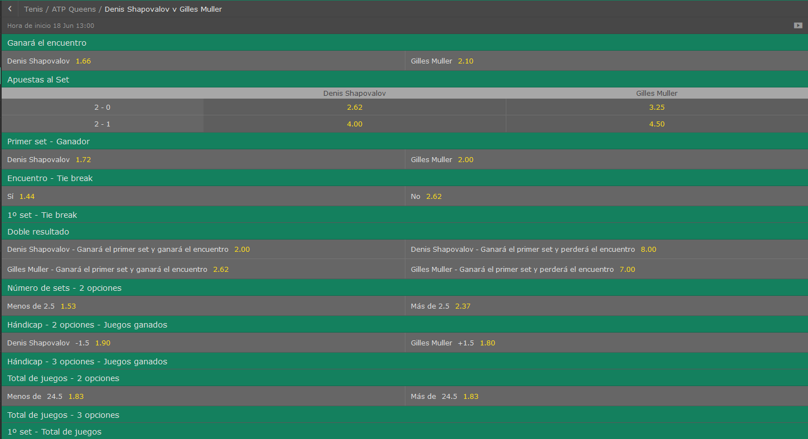
Denis shapovalov vs gilles Muller

//------PROBABILIDAD DE VICTORIA-------//
//------Victorias del jugador LOCAL: 328
//------Victorias del jugador VISITANTE: 672
//------PROBABILIDAD DE VICTORIA LOCAL: 32,80%
//------PROBABILIDAD DE VICTORIA VISITANTE: 67,20%

//------PROBABILIDAD DE RESULTADO-------//
PROBABILIDAD DE UN 2-0: 13,20%
PROBABILIDAD DE UN 2-1: 19,60%
PROBABILIDAD DE UN 0-2: 39,00%
PROBABILIDAD DE UN 1-2: 28,20%

//-----------PROBABILIDAD DE RESULTADOS CON SETS
///PROBABILIDAD: 10,10% | --->>> | 6-7 6-7 0-0
///PROBABILIDAD: 4,50% | --->>> | 4-6 6-7 0-0
///PROBABILIDAD: 4,30% | --->>> | 6-7 4-6 0-0
///PROBABILIDAD: 4,00% | --->>> | 7-6 7-6 0-0
///PROBABILIDAD: 3,60% | --->>> | 6-7 3-6 0-0
///PROBABILIDAD: 3,30% | --->>> | 4-6 4-6 0-0
///PROBABILIDAD: 2,50% | --->>> | 3-6 6-7 0-0
///PROBABILIDAD: 2,00% | --->>> | 7-6 6-7 6-7
///PROBABILIDAD: 1,80% | --->>> | 3-6 4-6 0-0
///PROBABILIDAD: 1,50% | --->>> | 7-6 6-4 0-0

//-----------PROBABILIDAD OVER/UNDER
//----------Prob OVER/UNDER de 12.5 ->> 100,00% - ,00%
//----------Prob OVER/UNDER de 13.5 ->> 100,00% - ,00%
//----------Prob OVER/UNDER de 14.5 ->> 100,00% - ,00%
//----------Prob OVER/UNDER de 15.5 ->> 100,00% - ,00%
//----------Prob OVER/UNDER de 16.5 ->> 99,90% - ,10%
//----------Prob OVER/UNDER de 17.5 ->> 99,30% - ,70%
//----------Prob OVER/UNDER de 18.5 ->> 97,60% - 2,40%
//----------Prob OVER/UNDER de 19.5 ->> 94,20% - 5,80%
//----------Prob OVER/UNDER de 20.5 ->> 89,70% - 10,30%
//----------Prob OVER/UNDER de 21.5 ->> 87,00% - 13,00%
//----------Prob OVER/UNDER de 22.5 ->> 77,10% - 22,90%
//----------Prob OVER/UNDER de 23.5 ->> 65,40% - 34,60%
//----------Prob OVER/UNDER de 24.5 ->> 65,40% - 34,60%
//----------Prob OVER/UNDER de 25.5 ->> 61,90% - 38,10%
//----------Prob OVER/UNDER de 26.5 ->> 47,50% - 52,50%
//----------Prob OVER/UNDER de 27.5 ->> 46,70% - 53,30%
//----------Prob OVER/UNDER de 28.5 ->> 45,70% - 54,30%
//----------Prob OVER/UNDER de 29.5 ->> 44,20% - 55,80%
//----------Prob OVER/UNDER de 30.5 ->> 43,30% - 56,70%
//----------Prob OVER/UNDER de 31.5 ->> 38,70% - 61,30%
//----------Prob OVER/UNDER de 32.5 ->> 33,10% - 66,90%
//----------Prob OVER/UNDER de 33.5 ->> 29,50% - 70,50%
//----------Prob OVER/UNDER de 34.5 ->> 26,40% - 73,60%
//----------Prob OVER/UNDER de 35.5 ->> 17,60% - 82,40%
//----------Prob OVER/UNDER de 36.5 ->> 8,00% - 92,00%
//----------Prob OVER/UNDER de 37.5 ->> 7,80% - 92,20%
//----------Prob OVER/UNDER de 38.5 ->> 5,60% - 94,40%
//----------Prob OVER/UNDER de 39.5 ->> ,00% - 100,00%
//----------Prob OVER/UNDER de 40.5 ->> ,00% - 100,00%

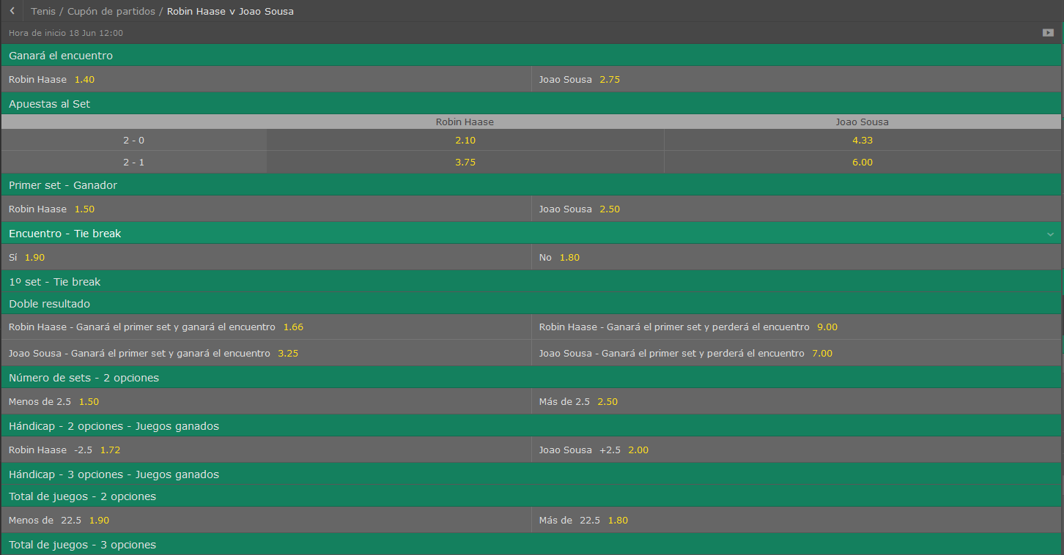
Robin Haase vs Joao Sousa

//------PROBABILIDAD DE VICTORIA-------//
//------Victorias del jugador LOCAL: 740
//------Victorias del jugador VISITANTE: 260
//------PROBABILIDAD DE VICTORIA LOCAL: 74,00%
//------PROBABILIDAD DE VICTORIA VISITANTE: 26,00%

//------PROBABILIDAD DE RESULTADO-------//
PROBABILIDAD DE UN 2-0: 44,20%
PROBABILIDAD DE UN 2-1: 29,80%
PROBABILIDAD DE UN 0-2: 12,60%
PROBABILIDAD DE UN 1-2: 13,40%

//-----------PROBABILIDAD DE RESULTADOS CON SETS
///PROBABILIDAD: 3,70% | --->>> | 6-4 6-4 0-0
///PROBABILIDAD: 3,10% | --->>> | 7-6 7-6 0-0
///PROBABILIDAD: 3,00% | --->>> | 6-4 7-6 0-0
///PROBABILIDAD: 2,70% | --->>> | 6-2 6-4 0-0
///PROBABILIDAD: 2,50% | --->>> | 7-6 6-4 0-0
///PROBABILIDAD: 2,40% | --->>> | 6-3 6-4 0-0
///PROBABILIDAD: 2,30% | --->>> | 7-6 6-3 0-0
///PROBABILIDAD: 2,00% | --->>> | 6-3 7-6 0-0
///PROBABILIDAD: 2,00% | --->>> | 6-4 6-3 0-0
///PROBABILIDAD: 1,60% | --->>> | 6-3 6-3 0-0

//-----------PROBABILIDAD OVER/UNDER
//----------Prob OVER/UNDER de 12.5 ->> 100,00% - ,00%
//----------Prob OVER/UNDER de 13.5 ->> 100,00% - ,00%
//----------Prob OVER/UNDER de 14.5 ->> 99,70% - ,30%
//----------Prob OVER/UNDER de 15.5 ->> 99,30% - ,70%
//----------Prob OVER/UNDER de 16.5 ->> 97,60% - 2,40%
//----------Prob OVER/UNDER de 17.5 ->> 92,70% - 7,30%
//----------Prob OVER/UNDER de 18.5 ->> 85,70% - 14,30%
//----------Prob OVER/UNDER de 19.5 ->> 79,00% - 21,00%
//----------Prob OVER/UNDER de 20.5 ->> 72,20% - 27,80%
//----------Prob OVER/UNDER de 21.5 ->> 66,60% - 33,40%
//----------Prob OVER/UNDER de 22.5 ->> 57,20% - 42,80%
//----------Prob OVER/UNDER de 23.5 ->> 49,20% - 50,80%
//----------Prob OVER/UNDER de 24.5 ->> 48,60% - 51,40%
//----------Prob OVER/UNDER de 25.5 ->> 46,00% - 54,00%
//----------Prob OVER/UNDER de 26.5 ->> 39,30% - 60,70%
//----------Prob OVER/UNDER de 27.5 ->> 36,70% - 63,30%
//----------Prob OVER/UNDER de 28.5 ->> 33,20% - 66,80%
//----------Prob OVER/UNDER de 29.5 ->> 29,50% - 70,50%
//----------Prob OVER/UNDER de 30.5 ->> 25,40% - 74,60%
//----------Prob OVER/UNDER de 31.5 ->> 19,10% - 80,90%
//----------Prob OVER/UNDER de 32.5 ->> 13,00% - 87,00%
//----------Prob OVER/UNDER de 33.5 ->> 9,70% - 90,30%
//----------Prob OVER/UNDER de 34.5 ->> 7,10% - 92,90%
//----------Prob OVER/UNDER de 35.5 ->> 3,80% - 96,20%
//----------Prob OVER/UNDER de 36.5 ->> 2,00% - 98,00%
//----------Prob OVER/UNDER de 37.5 ->> 1,60% - 98,40%
//----------Prob OVER/UNDER de 38.5 ->> ,50% - 99,50%
//----------Prob OVER/UNDER de 39.5 ->> ,00% - 100,00%
//----------Prob OVER/UNDER de 40.5 ->> ,00% - 100,00%

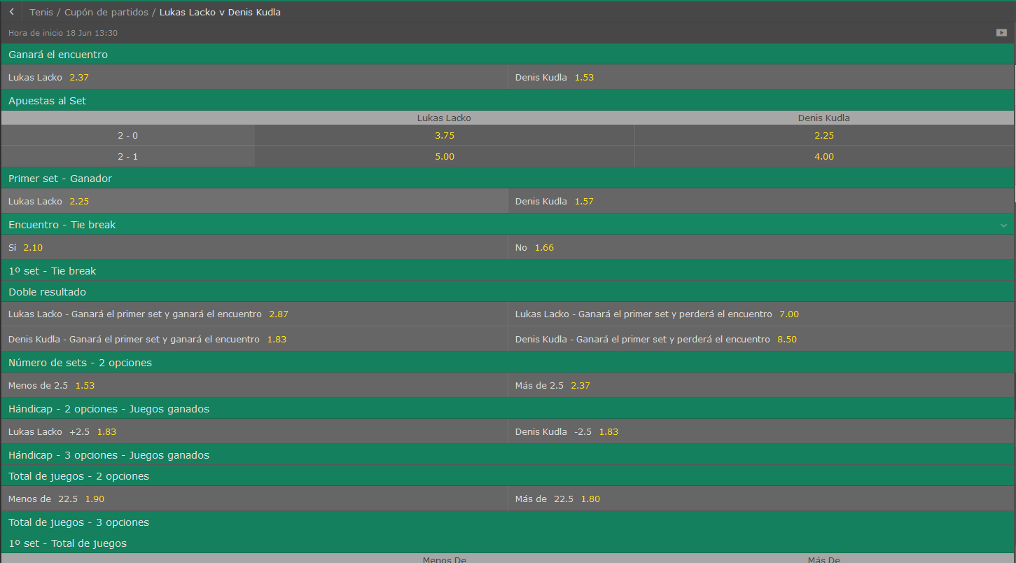
Lukas Lacko vs Denis Kudla

//------PROBABILIDAD DE VICTORIA-------//
//------Victorias del jugador LOCAL: 293
//------Victorias del jugador VISITANTE: 707
//------PROBABILIDAD DE VICTORIA LOCAL: 29,30%
//------PROBABILIDAD DE VICTORIA VISITANTE: 70,70%

//------PROBABILIDAD DE RESULTADO-------//
PROBABILIDAD DE UN 2-0: 13,40%
PROBABILIDAD DE UN 2-1: 15,90%
PROBABILIDAD DE UN 0-2: 40,50%
PROBABILIDAD DE UN 1-2: 30,20%

//-----------PROBABILIDAD DE RESULTADOS CON SETS
///PROBABILIDAD: 4,50% | --->>> | 3-6 4-6 0-0
///PROBABILIDAD: 4,20% | --->>> | 4-6 4-6 0-0
///PROBABILIDAD: 3,40% | --->>> | 6-7 6-7 0-0
///PROBABILIDAD: 3,20% | --->>> | 6-7 4-6 0-0
///PROBABILIDAD: 2,90% | --->>> | 4-6 6-7 0-0
///PROBABILIDAD: 2,00% | --->>> | 6-4 7-6 0-0
///PROBABILIDAD: 1,90% | --->>> | 6-7 3-6 0-0
///PROBABILIDAD: 1,90% | --->>> | 4-6 3-6 0-0
///PROBABILIDAD: 1,90% | --->>> | 3-6 6-7 0-0
///PROBABILIDAD: 1,70% | --->>> | 6-3 6-4 0-0

//-----------PROBABILIDAD OVER/UNDER
//----------Prob OVER/UNDER de 12.5 ->> 100,00% - ,00%
//----------Prob OVER/UNDER de 13.5 ->> 100,00% - ,00%
//----------Prob OVER/UNDER de 14.5 ->> 100,00% - ,00%
//----------Prob OVER/UNDER de 15.5 ->> 99,50% - ,50%
//----------Prob OVER/UNDER de 16.5 ->> 98,30% - 1,70%
//----------Prob OVER/UNDER de 17.5 ->> 95,40% - 4,60%
//----------Prob OVER/UNDER de 18.5 ->> 90,70% - 9,30%
//----------Prob OVER/UNDER de 19.5 ->> 81,70% - 18,30%
//----------Prob OVER/UNDER de 20.5 ->> 75,10% - 24,90%
//----------Prob OVER/UNDER de 21.5 ->> 69,70% - 30,30%
//----------Prob OVER/UNDER de 22.5 ->> 61,20% - 38,80%
//----------Prob OVER/UNDER de 23.5 ->> 51,80% - 48,20%
//----------Prob OVER/UNDER de 24.5 ->> 51,70% - 48,30%
//----------Prob OVER/UNDER de 25.5 ->> 49,40% - 50,60%
//----------Prob OVER/UNDER de 26.5 ->> 43,40% - 56,60%
//----------Prob OVER/UNDER de 27.5 ->> 40,70% - 59,30%
//----------Prob OVER/UNDER de 28.5 ->> 37,40% - 62,60%
//----------Prob OVER/UNDER de 29.5 ->> 34,30% - 65,70%
//----------Prob OVER/UNDER de 30.5 ->> 31,00% - 69,00%
//----------Prob OVER/UNDER de 31.5 ->> 24,10% - 75,90%
//----------Prob OVER/UNDER de 32.5 ->> 17,10% - 82,90%
//----------Prob OVER/UNDER de 33.5 ->> 12,80% - 87,20%
//----------Prob OVER/UNDER de 34.5 ->> 9,60% - 90,40%
//----------Prob OVER/UNDER de 35.5 ->> 5,20% - 94,80%
//----------Prob OVER/UNDER de 36.5 ->> 1,80% - 98,20%
//----------Prob OVER/UNDER de 37.5 ->> 1,50% - 98,50%
//----------Prob OVER/UNDER de 38.5 ->> ,80% - 99,20%
//----------Prob OVER/UNDER de 39.5 ->> ,00% - 100,00%
//----------Prob OVER/UNDER de 40.5 ->> ,00% - 100,00%

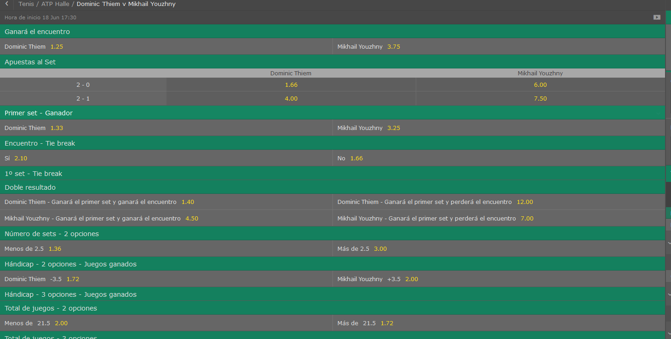
Dominic Thiem vs Mikhail Youzhny

//------PROBABILIDAD DE VICTORIA-------//
//------Victorias del jugador LOCAL: 805
//------Victorias del jugador VISITANTE: 195
//------PROBABILIDAD DE VICTORIA LOCAL: 80,50%
//------PROBABILIDAD DE VICTORIA VISITANTE: 19,50%

//------PROBABILIDAD DE RESULTADO-------//
PROBABILIDAD DE UN 2-0: 52,30%
PROBABILIDAD DE UN 2-1: 28,20%
PROBABILIDAD DE UN 0-2: 8,60%
PROBABILIDAD DE UN 1-2: 10,90%

//-----------PROBABILIDAD DE RESULTADOS CON SETS
///PROBABILIDAD: 6,90% | --->>> | 6-4 6-4 0-0
///PROBABILIDAD: 5,00% | --->>> | 6-4 7-6 0-0
///PROBABILIDAD: 3,60% | --->>> | 6-3 6-4 0-0
///PROBABILIDAD: 2,90% | --->>> | 7-6 6-4 0-0
///PROBABILIDAD: 2,70% | --->>> | 7-6 6-3 0-0
///PROBABILIDAD: 2,50% | --->>> | 6-2 6-4 0-0
///PROBABILIDAD: 2,40% | --->>> | 6-3 7-6 0-0
///PROBABILIDAD: 2,40% | --->>> | 7-6 7-6 0-0
///PROBABILIDAD: 2,10% | --->>> | 6-4 6-3 0-0
///PROBABILIDAD: 1,80% | --->>> | 7-6 6-2 0-0

//-----------PROBABILIDAD OVER/UNDER
//----------Prob OVER/UNDER de 12.5 ->> 100,00% - ,00%
//----------Prob OVER/UNDER de 13.5 ->> 99,90% - ,10%
//----------Prob OVER/UNDER de 14.5 ->> 99,70% - ,30%
//----------Prob OVER/UNDER de 15.5 ->> 99,30% - ,70%
//----------Prob OVER/UNDER de 16.5 ->> 97,10% - 2,90%
//----------Prob OVER/UNDER de 17.5 ->> 94,00% - 6,00%
//----------Prob OVER/UNDER de 18.5 ->> 87,90% - 12,10%
//----------Prob OVER/UNDER de 19.5 ->> 80,80% - 19,20%
//----------Prob OVER/UNDER de 20.5 ->> 70,70% - 29,30%
//----------Prob OVER/UNDER de 21.5 ->> 65,30% - 34,70%
//----------Prob OVER/UNDER de 22.5 ->> 54,80% - 45,20%
//----------Prob OVER/UNDER de 23.5 ->> 44,70% - 55,30%
//----------Prob OVER/UNDER de 24.5 ->> 44,00% - 56,00%
//----------Prob OVER/UNDER de 25.5 ->> 41,20% - 58,80%
//----------Prob OVER/UNDER de 26.5 ->> 36,20% - 63,80%
//----------Prob OVER/UNDER de 27.5 ->> 34,30% - 65,70%
//----------Prob OVER/UNDER de 28.5 ->> 31,10% - 68,90%
//----------Prob OVER/UNDER de 29.5 ->> 28,20% - 71,80%
//----------Prob OVER/UNDER de 30.5 ->> 24,30% - 75,70%
//----------Prob OVER/UNDER de 31.5 ->> 18,60% - 81,40%
//----------Prob OVER/UNDER de 32.5 ->> 12,90% - 87,10%
//----------Prob OVER/UNDER de 33.5 ->> 10,50% - 89,50%
//----------Prob OVER/UNDER de 34.5 ->> 8,00% - 92,00%
//----------Prob OVER/UNDER de 35.5 ->> 4,50% - 95,50%
//----------Prob OVER/UNDER de 36.5 ->> 1,80% - 98,20%
//----------Prob OVER/UNDER de 37.5 ->> 1,50% - 98,50%
//----------Prob OVER/UNDER de 38.5 ->> ,80% - 99,20%
//----------Prob OVER/UNDER de 39.5 ->> ,00% - 100,00%
//----------Prob OVER/UNDER de 40.5 ->> ,00% - 100,00%

Hoja3
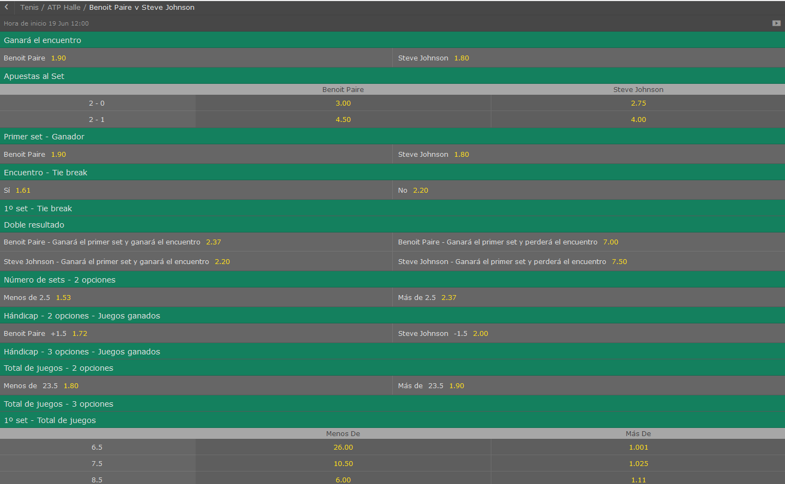
Benoit Paire vs Steve Johnson

//------PROBABILIDAD DE VICTORIA-------//
//------Victorias del jugador LOCAL: 601
//------Victorias del jugador VISITANTE: 399
//------PROBABILIDAD DE VICTORIA LOCAL: 60,10%
//------PROBABILIDAD DE VICTORIA VISITANTE: 39,90%

//------PROBABILIDAD DE RESULTADO-------//
PROBABILIDAD DE UN 2-0: 33,80%
PROBABILIDAD DE UN 2-1: 26,30%
PROBABILIDAD DE UN 0-2: 17,90%
PROBABILIDAD DE UN 1-2: 22,00%

//-----------PROBABILIDAD DE RESULTADOS CON SETS
///PROBABILIDAD: 3,50% | --->>> | 6-4 6-4 0-0
///PROBABILIDAD: 2,20% | --->>> | 6-3 6-4 0-0
///PROBABILIDAD: 2,10% | --->>> | 6-3 7-6 0-0
///PROBABILIDAD: 2,00% | --->>> | 6-7 3-6 0-0
///PROBABILIDAD: 1,70% | --->>> | 7-6 6-3 0-0
///PROBABILIDAD: 1,70% | --->>> | 7-6 7-6 0-0
///PROBABILIDAD: 1,70% | --->>> | 4-6 4-6 0-0
///PROBABILIDAD: 1,60% | --->>> | 6-4 6-3 0-0
///PROBABILIDAD: 1,60% | --->>> | 6-4 7-6 0-0
///PROBABILIDAD: 1,50% | --->>> | 6-2 7-6 0-0

//-----------PROBABILIDAD OVER/UNDER
//----------Prob OVER/UNDER de 12.5 ->> 99,90% - ,10%
//----------Prob OVER/UNDER de 13.5 ->> 99,90% - ,10%
//----------Prob OVER/UNDER de 14.5 ->> 99,80% - ,20%
//----------Prob OVER/UNDER de 15.5 ->> 99,00% - 1,00%
//----------Prob OVER/UNDER de 16.5 ->> 97,50% - 2,50%
//----------Prob OVER/UNDER de 17.5 ->> 94,00% - 6,00%
//----------Prob OVER/UNDER de 18.5 ->> 89,30% - 10,70%
//----------Prob OVER/UNDER de 19.5 ->> 82,40% - 17,60%
//----------Prob OVER/UNDER de 20.5 ->> 75,00% - 25,00%
//----------Prob OVER/UNDER de 21.5 ->> 69,30% - 30,70%
//----------Prob OVER/UNDER de 22.5 ->> 59,10% - 40,90%
//----------Prob OVER/UNDER de 23.5 ->> 53,90% - 46,10%
//----------Prob OVER/UNDER de 24.5 ->> 53,10% - 46,90%
//----------Prob OVER/UNDER de 25.5 ->> 48,20% - 51,80%
//----------Prob OVER/UNDER de 26.5 ->> 42,60% - 57,40%
//----------Prob OVER/UNDER de 27.5 ->> 38,90% - 61,10%
//----------Prob OVER/UNDER de 28.5 ->> 34,60% - 65,40%
//----------Prob OVER/UNDER de 29.5 ->> 28,70% - 71,30%
//----------Prob OVER/UNDER de 30.5 ->> 23,70% - 76,30%
//----------Prob OVER/UNDER de 31.5 ->> 18,60% - 81,40%
//----------Prob OVER/UNDER de 32.5 ->> 12,80% - 87,20%
//----------Prob OVER/UNDER de 33.5 ->> 9,00% - 91,00%
//----------Prob OVER/UNDER de 34.5 ->> 6,80% - 93,20%
//----------Prob OVER/UNDER de 35.5 ->> 3,60% - 96,40%
//----------Prob OVER/UNDER de 36.5 ->> 1,60% - 98,40%
//----------Prob OVER/UNDER de 37.5 ->> 1,20% - 98,80%
//----------Prob OVER/UNDER de 38.5 ->> ,50% - 99,50%
//----------Prob OVER/UNDER de 39.5 ->> ,00% - 100,00%
//----------Prob OVER/UNDER de 40.5 ->> ,00% - 100,00%

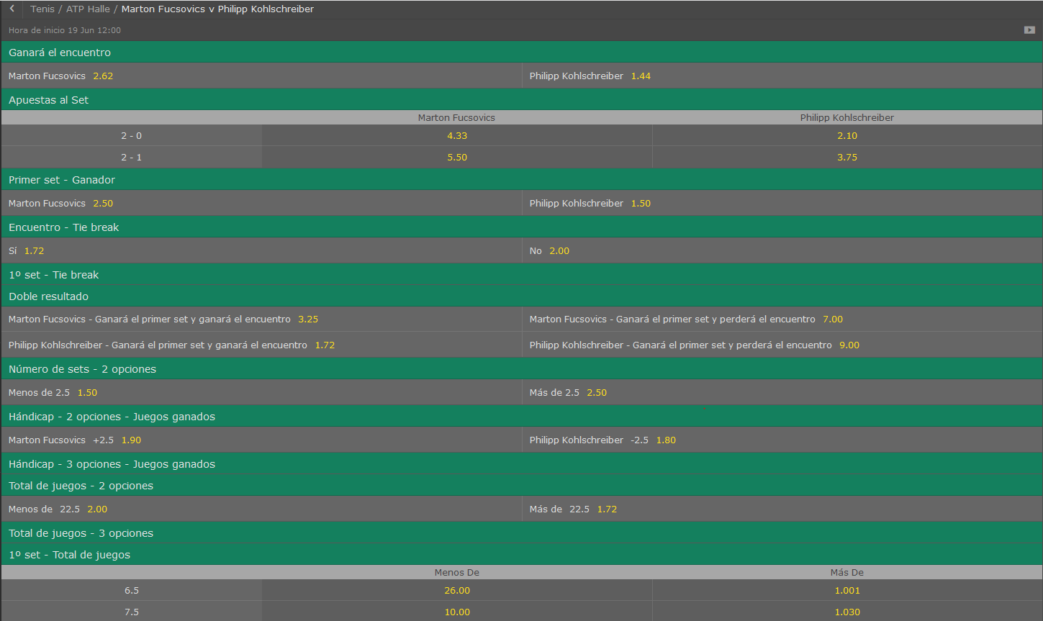
Marton Fucsovics vs Philipp KohlsChreiber

//------PROBABILIDAD DE VICTORIA-------//
//------Victorias del jugador LOCAL: 302
//------Victorias del jugador VISITANTE: 698
//------PROBABILIDAD DE VICTORIA LOCAL: 30,20%
//------PROBABILIDAD DE VICTORIA VISITANTE: 69,80%

//------PROBABILIDAD DE RESULTADO-------//
PROBABILIDAD DE UN 2-0: 14,20%
PROBABILIDAD DE UN 2-1: 16,00%
PROBABILIDAD DE UN 0-2: 41,60%
PROBABILIDAD DE UN 1-2: 28,20%

//-----------PROBABILIDAD DE RESULTADOS CON SETS
///PROBABILIDAD: 4,70% | --->>> | 4-6 4-6 0-0
///PROBABILIDAD: 3,80% | --->>> | 3-6 4-6 0-0
///PROBABILIDAD: 2,90% | --->>> | 6-7 3-6 0-0
///PROBABILIDAD: 2,80% | --->>> | 6-7 4-6 0-0
///PROBABILIDAD: 2,20% | --->>> | 6-7 6-7 0-0
///PROBABILIDAD: 2,10% | --->>> | 3-6 6-7 0-0
///PROBABILIDAD: 1,90% | --->>> | 2-6 4-6 0-0
///PROBABILIDAD: 1,80% | --->>> | 4-6 6-7 0-0
///PROBABILIDAD: 1,70% | --->>> | 4-6 2-6 0-0
///PROBABILIDAD: 1,70% | --->>> | 7-6 6-4 0-0

//-----------PROBABILIDAD OVER/UNDER
//----------Prob OVER/UNDER de 12.5 ->> 100,00% - ,00%
//----------Prob OVER/UNDER de 13.5 ->> 100,00% - ,00%
//----------Prob OVER/UNDER de 14.5 ->> 100,00% - ,00%
//----------Prob OVER/UNDER de 15.5 ->> 99,20% - ,80%
//----------Prob OVER/UNDER de 16.5 ->> 98,30% - 1,70%
//----------Prob OVER/UNDER de 17.5 ->> 94,60% - 5,40%
//----------Prob OVER/UNDER de 18.5 ->> 88,60% - 11,40%
//----------Prob OVER/UNDER de 19.5 ->> 81,40% - 18,60%
//----------Prob OVER/UNDER de 20.5 ->> 73,60% - 26,40%
//----------Prob OVER/UNDER de 21.5 ->> 68,10% - 31,90%
//----------Prob OVER/UNDER de 22.5 ->> 57,80% - 42,20%
//----------Prob OVER/UNDER de 23.5 ->> 50,60% - 49,40%
//----------Prob OVER/UNDER de 24.5 ->> 49,70% - 50,30%
//----------Prob OVER/UNDER de 25.5 ->> 46,30% - 53,70%
//----------Prob OVER/UNDER de 26.5 ->> 41,90% - 58,10%
//----------Prob OVER/UNDER de 27.5 ->> 40,70% - 59,30%
//----------Prob OVER/UNDER de 28.5 ->> 37,20% - 62,80%
//----------Prob OVER/UNDER de 29.5 ->> 33,20% - 66,80%
//----------Prob OVER/UNDER de 30.5 ->> 29,50% - 70,50%
//----------Prob OVER/UNDER de 31.5 ->> 23,00% - 77,00%
//----------Prob OVER/UNDER de 32.5 ->> 18,00% - 82,00%
//----------Prob OVER/UNDER de 33.5 ->> 13,20% - 86,80%
//----------Prob OVER/UNDER de 34.5 ->> 10,30% - 89,70%
//----------Prob OVER/UNDER de 35.5 ->> 5,90% - 94,10%
//----------Prob OVER/UNDER de 36.5 ->> 3,10% - 96,90%
//----------Prob OVER/UNDER de 37.5 ->> 3,10% - 96,90%
//----------Prob OVER/UNDER de 38.5 ->> 1,60% - 98,40%
//----------Prob OVER/UNDER de 39.5 ->> ,00% - 100,00%
//----------Prob OVER/UNDER de 40.5 ->> ,00% - 100,00%

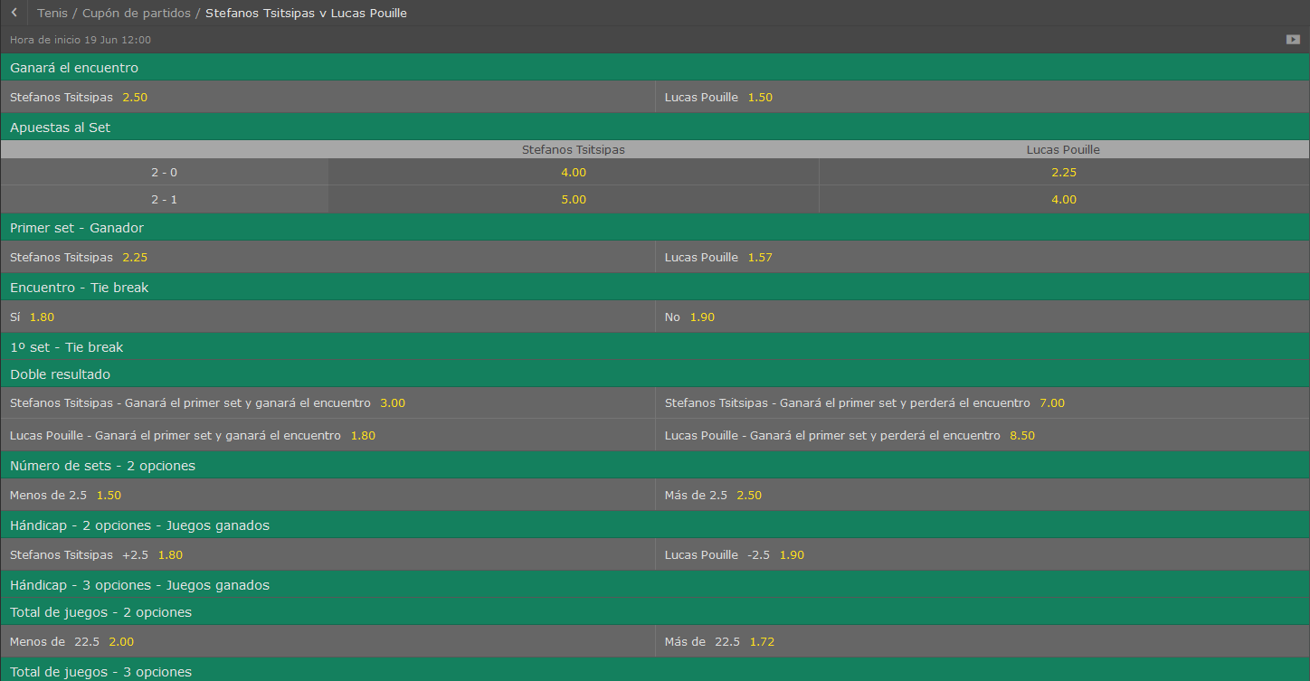
Stefanos Tsitsipas vs Lucas Pouille

//------PROBABILIDAD DE VICTORIA-------//
//------Victorias del jugador LOCAL: 290
//------Victorias del jugador VISITANTE: 710
//------PROBABILIDAD DE VICTORIA LOCAL: 29,00%
//------PROBABILIDAD DE VICTORIA VISITANTE: 71,00%

//------PROBABILIDAD DE RESULTADO-------//
PROBABILIDAD DE UN 2-0: 12,30%
PROBABILIDAD DE UN 2-1: 16,70%
PROBABILIDAD DE UN 0-2: 40,40%
PROBABILIDAD DE UN 1-2: 30,60%

//-----------PROBABILIDAD DE RESULTADOS CON SETS
///PROBABILIDAD: 4,90% | --->>> | 4-6 4-6 0-0
///PROBABILIDAD: 4,30% | --->>> | 4-6 6-7 0-0
///PROBABILIDAD: 3,90% | --->>> | 6-7 4-6 0-0
///PROBABILIDAD: 3,90% | --->>> | 6-7 6-7 0-0
///PROBABILIDAD: 3,20% | --->>> | 3-6 4-6 0-0
///PROBABILIDAD: 2,50% | --->>> | 6-7 3-6 0-0
///PROBABILIDAD: 2,00% | --->>> | 3-6 6-7 0-0
///PROBABILIDAD: 1,60% | --->>> | 6-4 7-6 0-0
///PROBABILIDAD: 1,60% | --->>> | 7-6 7-6 0-0
///PROBABILIDAD: 1,50% | --->>> | 4-6 3-6 0-0

//-----------PROBABILIDAD OVER/UNDER
//----------Prob OVER/UNDER de 12.5 ->> 100,00% - ,00%
//----------Prob OVER/UNDER de 13.5 ->> 100,00% - ,00%
//----------Prob OVER/UNDER de 14.5 ->> 100,00% - ,00%
//----------Prob OVER/UNDER de 15.5 ->> 99,60% - ,40%
//----------Prob OVER/UNDER de 16.5 ->> 99,10% - ,90%
//----------Prob OVER/UNDER de 17.5 ->> 97,60% - 2,40%
//----------Prob OVER/UNDER de 18.5 ->> 94,40% - 5,60%
//----------Prob OVER/UNDER de 19.5 ->> 88,00% - 12,00%
//----------Prob OVER/UNDER de 20.5 ->> 80,20% - 19,80%
//----------Prob OVER/UNDER de 21.5 ->> 75,60% - 24,40%
//----------Prob OVER/UNDER de 22.5 ->> 67,10% - 32,90%
//----------Prob OVER/UNDER de 23.5 ->> 56,30% - 43,70%
//----------Prob OVER/UNDER de 24.5 ->> 55,80% - 44,20%
//----------Prob OVER/UNDER de 25.5 ->> 52,00% - 48,00%
//----------Prob OVER/UNDER de 26.5 ->> 45,50% - 54,50%
//----------Prob OVER/UNDER de 27.5 ->> 44,10% - 55,90%
//----------Prob OVER/UNDER de 28.5 ->> 41,60% - 58,40%
//----------Prob OVER/UNDER de 29.5 ->> 38,30% - 61,70%
//----------Prob OVER/UNDER de 30.5 ->> 34,50% - 65,50%
//----------Prob OVER/UNDER de 31.5 ->> 29,70% - 70,30%
//----------Prob OVER/UNDER de 32.5 ->> 22,40% - 77,60%
//----------Prob OVER/UNDER de 33.5 ->> 18,30% - 81,70%
//----------Prob OVER/UNDER de 34.5 ->> 15,30% - 84,70%
//----------Prob OVER/UNDER de 35.5 ->> 9,20% - 90,80%
//----------Prob OVER/UNDER de 36.5 ->> 3,50% - 96,50%
//----------Prob OVER/UNDER de 37.5 ->> 3,30% - 96,70%
//----------Prob OVER/UNDER de 38.5 ->> 1,80% - 98,20%
//----------Prob OVER/UNDER de 39.5 ->> ,00% - 100,00%
//----------Prob OVER/UNDER de 40.5 ->> ,00% - 100,00%

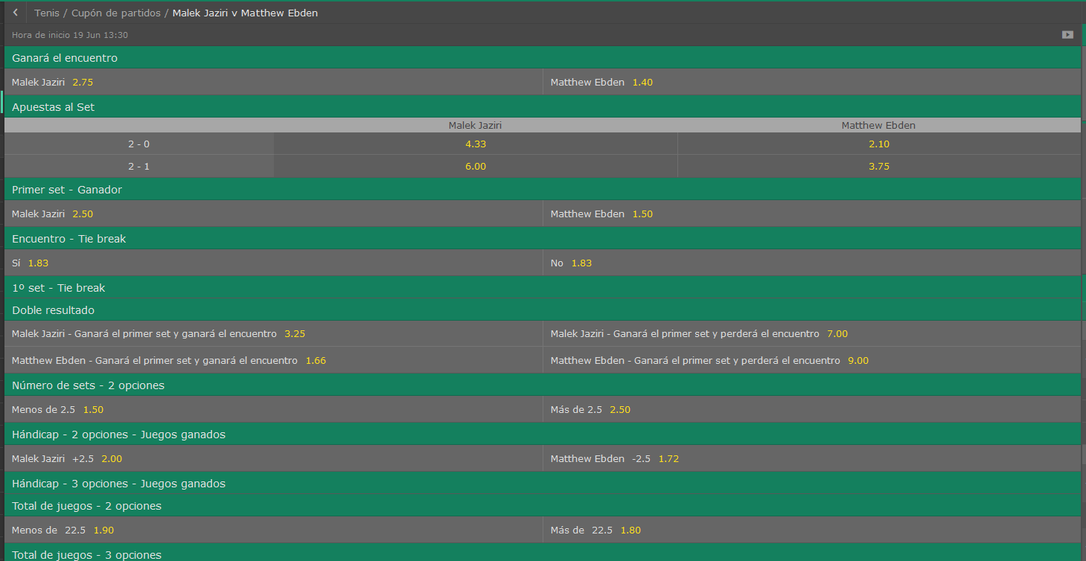
Malez Jaziri vs Matthew Ebden

//------PROBABILIDAD DE VICTORIA-------//
//------Victorias del jugador LOCAL: 291
//------Victorias del jugador VISITANTE: 709
//------PROBABILIDAD DE VICTORIA LOCAL: 29,10%
//------PROBABILIDAD DE VICTORIA VISITANTE: 70,90%

//------PROBABILIDAD DE RESULTADO-------//
PROBABILIDAD DE UN 2-0: 11,90%
PROBABILIDAD DE UN 2-1: 17,20%
PROBABILIDAD DE UN 0-2: 40,80%
PROBABILIDAD DE UN 1-2: 30,10%

//-----------PROBABILIDAD DE RESULTADOS CON SETS
///PROBABILIDAD: 3,00% | --->>> | 4-6 4-6 0-0
///PROBABILIDAD: 2,90% | --->>> | 3-6 4-6 0-0
///PROBABILIDAD: 2,70% | --->>> | 2-6 4-6 0-0
///PROBABILIDAD: 2,40% | --->>> | 4-6 2-6 0-0
///PROBABILIDAD: 1,90% | --->>> | 3-6 2-6 0-0
///PROBABILIDAD: 1,90% | --->>> | 4-6 3-6 0-0
///PROBABILIDAD: 1,80% | --->>> | 6-7 3-6 0-0
///PROBABILIDAD: 1,80% | --->>> | 3-6 3-6 0-0
///PROBABILIDAD: 1,70% | --->>> | 6-7 4-6 0-0
///PROBABILIDAD: 1,40% | --->>> | 2-6 3-6 0-0

//-----------PROBABILIDAD OVER/UNDER
//----------Prob OVER/UNDER de 12.5 ->> 100,00% - ,00%
//----------Prob OVER/UNDER de 13.5 ->> 99,90% - ,10%
//----------Prob OVER/UNDER de 14.5 ->> 99,60% - ,40%
//----------Prob OVER/UNDER de 15.5 ->> 98,70% - 1,30%
//----------Prob OVER/UNDER de 16.5 ->> 96,70% - 3,30%
//----------Prob OVER/UNDER de 17.5 ->> 90,70% - 9,30%
//----------Prob OVER/UNDER de 18.5 ->> 83,20% - 16,80%
//----------Prob OVER/UNDER de 19.5 ->> 75,50% - 24,50%
//----------Prob OVER/UNDER de 20.5 ->> 69,70% - 30,30%
//----------Prob OVER/UNDER de 21.5 ->> 63,80% - 36,20%
//----------Prob OVER/UNDER de 22.5 ->> 56,70% - 43,30%
//----------Prob OVER/UNDER de 23.5 ->> 51,50% - 48,50%
//----------Prob OVER/UNDER de 24.5 ->> 49,80% - 50,20%
//----------Prob OVER/UNDER de 25.5 ->> 45,90% - 54,10%
//----------Prob OVER/UNDER de 26.5 ->> 41,80% - 58,20%
//----------Prob OVER/UNDER de 27.5 ->> 38,50% - 61,50%
//----------Prob OVER/UNDER de 28.5 ->> 34,00% - 66,00%
//----------Prob OVER/UNDER de 29.5 ->> 28,80% - 71,20%
//----------Prob OVER/UNDER de 30.5 ->> 23,30% - 76,70%
//----------Prob OVER/UNDER de 31.5 ->> 17,80% - 82,20%
//----------Prob OVER/UNDER de 32.5 ->> 11,20% - 88,80%
//----------Prob OVER/UNDER de 33.5 ->> 7,00% - 93,00%
//----------Prob OVER/UNDER de 34.5 ->> 5,20% - 94,80%
//----------Prob OVER/UNDER de 35.5 ->> 2,30% - 97,70%
//----------Prob OVER/UNDER de 36.5 ->> 1,10% - 98,90%
//----------Prob OVER/UNDER de 37.5 ->> ,70% - 99,30%
//----------Prob OVER/UNDER de 38.5 ->> ,30% - 99,70%
//----------Prob OVER/UNDER de 39.5 ->> ,00% - 100,00%
//----------Prob OVER/UNDER de 40.5 ->> ,00% - 100,00%

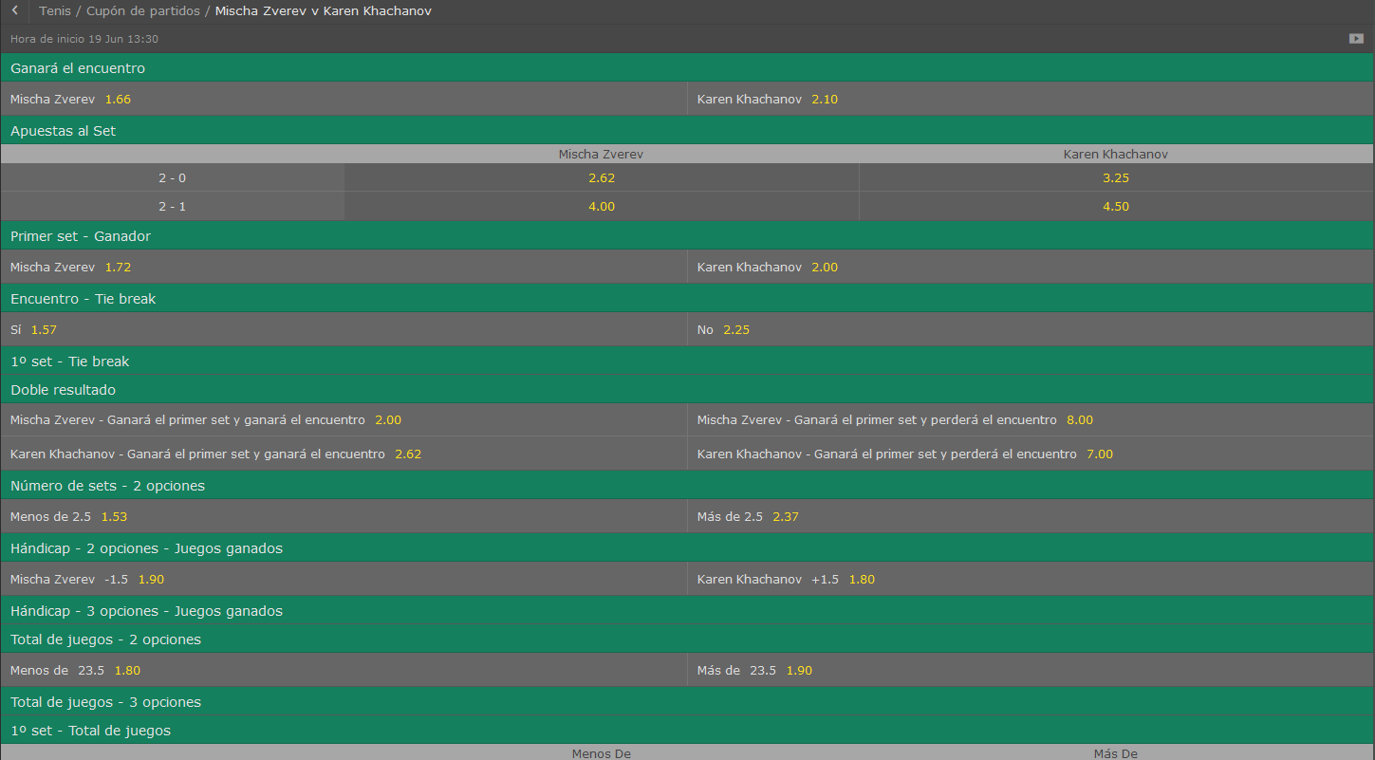
Mischa Zverev vs Karen Khachanov

//------PROBABILIDAD DE VICTORIA-------//
//------Victorias del jugador LOCAL: 182
//------Victorias del jugador VISITANTE: 818
//------PROBABILIDAD DE VICTORIA LOCAL: 18,20%
//------PROBABILIDAD DE VICTORIA VISITANTE: 81,80%

//------PROBABILIDAD DE RESULTADO-------//
PROBABILIDAD DE UN 2-0: 8,10%
PROBABILIDAD DE UN 2-1: 10,10%
PROBABILIDAD DE UN 0-2: 50,80%
PROBABILIDAD DE UN 1-2: 31,00%

//-----------PROBABILIDAD DE RESULTADOS CON SETS
///PROBABILIDAD: 4,40% | --->>> | 4-6 4-6 0-0
///PROBABILIDAD: 3,10% | --->>> | 3-6 4-6 0-0
///PROBABILIDAD: 2,60% | --->>> | 2-6 4-6 0-0
///PROBABILIDAD: 2,60% | --->>> | 4-6 2-6 0-0
///PROBABILIDAD: 2,60% | --->>> | 3-6 3-6 0-0
///PROBABILIDAD: 2,60% | --->>> | 3-6 6-7 0-0
///PROBABILIDAD: 2,20% | --->>> | 6-7 4-6 0-0
///PROBABILIDAD: 2,10% | --->>> | 4-6 6-7 0-0
///PROBABILIDAD: 1,90% | --->>> | 3-6 2-6 0-0
///PROBABILIDAD: 1,70% | --->>> | 5-7 4-6 0-0

//-----------PROBABILIDAD OVER/UNDER
//----------Prob OVER/UNDER de 12.5 ->> 100,00% - ,00%
//----------Prob OVER/UNDER de 13.5 ->> 99,90% - ,10%
//----------Prob OVER/UNDER de 14.5 ->> 99,60% - ,40%
//----------Prob OVER/UNDER de 15.5 ->> 98,70% - 1,30%
//----------Prob OVER/UNDER de 16.5 ->> 95,50% - 4,50%
//----------Prob OVER/UNDER de 17.5 ->> 89,70% - 10,30%
//----------Prob OVER/UNDER de 18.5 ->> 81,50% - 18,50%
//----------Prob OVER/UNDER de 19.5 ->> 74,40% - 25,60%
//----------Prob OVER/UNDER de 20.5 ->> 65,20% - 34,80%
//----------Prob OVER/UNDER de 21.5 ->> 59,30% - 40,70%
//----------Prob OVER/UNDER de 22.5 ->> 50,60% - 49,40%
//----------Prob OVER/UNDER de 23.5 ->> 45,40% - 54,60%
//----------Prob OVER/UNDER de 24.5 ->> 44,60% - 55,40%
//----------Prob OVER/UNDER de 25.5 ->> 41,50% - 58,50%
//----------Prob OVER/UNDER de 26.5 ->> 36,30% - 63,70%
//----------Prob OVER/UNDER de 27.5 ->> 33,10% - 66,90%
//----------Prob OVER/UNDER de 28.5 ->> 29,20% - 70,80%
//----------Prob OVER/UNDER de 29.5 ->> 25,20% - 74,80%
//----------Prob OVER/UNDER de 30.5 ->> 20,70% - 79,30%
//----------Prob OVER/UNDER de 31.5 ->> 14,90% - 85,10%
//----------Prob OVER/UNDER de 32.5 ->> 11,20% - 88,80%
//----------Prob OVER/UNDER de 33.5 ->> 8,10% - 91,90%
//----------Prob OVER/UNDER de 34.5 ->> 5,80% - 94,20%
//----------Prob OVER/UNDER de 35.5 ->> 3,10% - 96,90%
//----------Prob OVER/UNDER de 36.5 ->> 1,70% - 98,30%
//----------Prob OVER/UNDER de 37.5 ->> 1,30% - 98,70%
//----------Prob OVER/UNDER de 38.5 ->> 1,00% - 99,00%
//----------Prob OVER/UNDER de 39.5 ->> ,00% - 100,00%
//----------Prob OVER/UNDER de 40.5 ->> ,00% - 100,00%

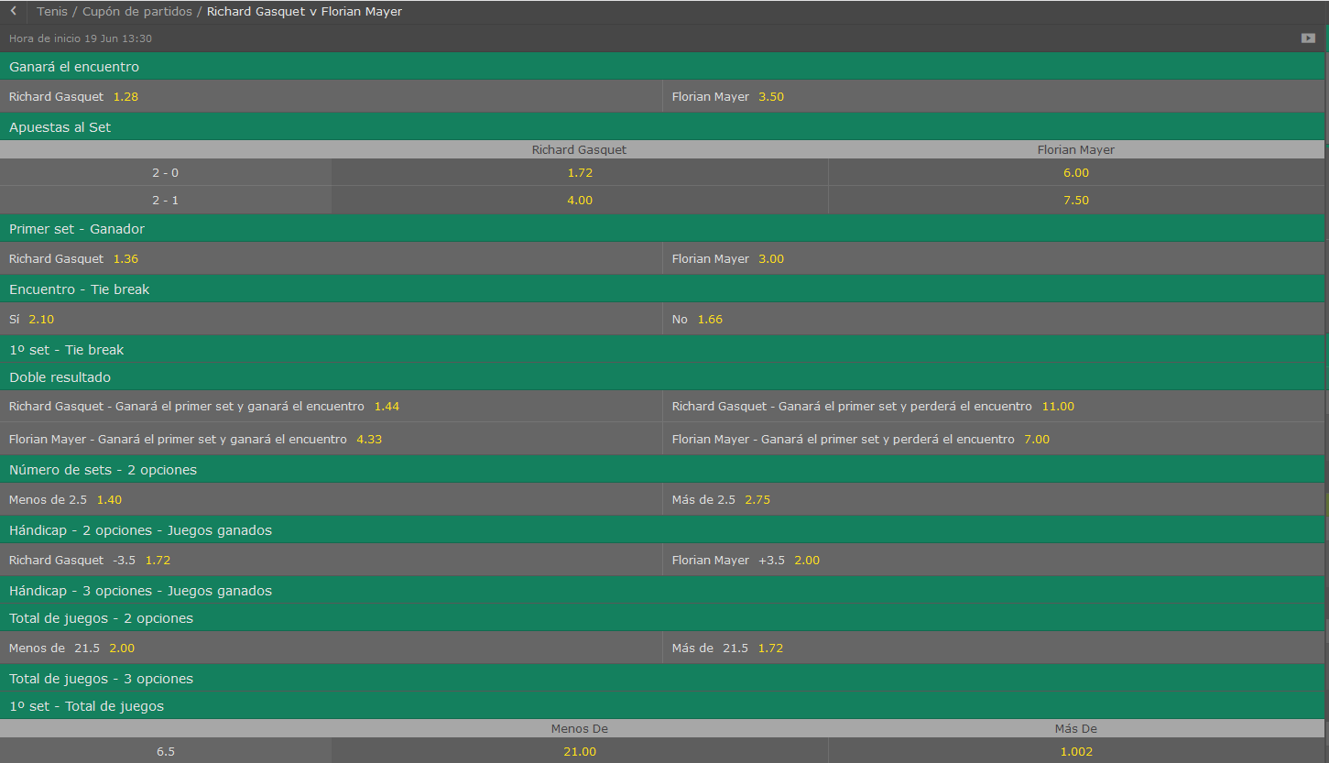
Richard Gasquet vs Florian Mayer

//------PROBABILIDAD DE VICTORIA-------//
//------Victorias del jugador LOCAL: 876
//------Victorias del jugador VISITANTE: 124
//------PROBABILIDAD DE VICTORIA LOCAL: 87,60%
//------PROBABILIDAD DE VICTORIA VISITANTE: 12,40%

//------PROBABILIDAD DE RESULTADO-------//
PROBABILIDAD DE UN 2-0: 64,20%
PROBABILIDAD DE UN 2-1: 23,40%
PROBABILIDAD DE UN 0-2: 5,10%
PROBABILIDAD DE UN 1-2: 7,30%

//-----------PROBABILIDAD DE RESULTADOS CON SETS
///PROBABILIDAD: 8,40% | --->>> | 6-4 6-4 0-0
///PROBABILIDAD: 3,90% | --->>> | 6-2 6-4 0-0
///PROBABILIDAD: 3,50% | --->>> | 6-4 6-2 0-0
///PROBABILIDAD: 3,50% | --->>> | 6-4 7-6 0-0
///PROBABILIDAD: 3,20% | --->>> | 7-6 6-3 0-0
///PROBABILIDAD: 3,10% | --->>> | 6-3 6-4 0-0
///PROBABILIDAD: 3,10% | --->>> | 6-4 6-3 0-0
///PROBABILIDAD: 2,70% | --->>> | 6-3 6-2 0-0
///PROBABILIDAD: 2,60% | --->>> | 7-6 6-4 0-0
///PROBABILIDAD: 2,60% | --->>> | 6-3 6-3 0-0

//-----------PROBABILIDAD OVER/UNDER
//----------Prob OVER/UNDER de 12.5 ->> 100,00% - ,00%
//----------Prob OVER/UNDER de 13.5 ->> 99,80% - ,20%
//----------Prob OVER/UNDER de 14.5 ->> 99,70% - ,30%
//----------Prob OVER/UNDER de 15.5 ->> 98,60% - 1,40%
//----------Prob OVER/UNDER de 16.5 ->> 94,90% - 5,10%
//----------Prob OVER/UNDER de 17.5 ->> 88,20% - 11,80%
//----------Prob OVER/UNDER de 18.5 ->> 77,90% - 22,10%
//----------Prob OVER/UNDER de 19.5 ->> 69,80% - 30,20%
//----------Prob OVER/UNDER de 20.5 ->> 57,80% - 42,20%
//----------Prob OVER/UNDER de 21.5 ->> 52,90% - 47,10%
//----------Prob OVER/UNDER de 22.5 ->> 43,10% - 56,90%
//----------Prob OVER/UNDER de 23.5 ->> 35,40% - 64,60%
//----------Prob OVER/UNDER de 24.5 ->> 34,20% - 65,80%
//----------Prob OVER/UNDER de 25.5 ->> 30,10% - 69,90%
//----------Prob OVER/UNDER de 26.5 ->> 26,90% - 73,10%
//----------Prob OVER/UNDER de 27.5 ->> 24,20% - 75,80%
//----------Prob OVER/UNDER de 28.5 ->> 21,20% - 78,80%
//----------Prob OVER/UNDER de 29.5 ->> 19,30% - 80,70%
//----------Prob OVER/UNDER de 30.5 ->> 16,40% - 83,60%
//----------Prob OVER/UNDER de 31.5 ->> 12,20% - 87,80%
//----------Prob OVER/UNDER de 32.5 ->> 8,30% - 91,70%
//----------Prob OVER/UNDER de 33.5 ->> 6,40% - 93,60%
//----------Prob OVER/UNDER de 34.5 ->> 3,90% - 96,10%
//----------Prob OVER/UNDER de 35.5 ->> 2,40% - 97,60%
//----------Prob OVER/UNDER de 36.5 ->> 1,10% - 98,90%
//----------Prob OVER/UNDER de 37.5 ->> 1,10% - 98,90%
//----------Prob OVER/UNDER de 38.5 ->> ,20% - 99,80%
//----------Prob OVER/UNDER de 39.5 ->> ,00% - 100,00%
//----------Prob OVER/UNDER de 40.5 ->> ,00% - 100,00%

Borna Coric vs Alexander Zverev

//------PROBABILIDAD DE VICTORIA-------//
//------Victorias del jugador LOCAL: 19
//------Victorias del jugador VISITANTE: 981
//------PROBABILIDAD DE VICTORIA LOCAL: 1,90%
//------PROBABILIDAD DE VICTORIA VISITANTE: 98,10%

//------PROBABILIDAD DE RESULTADO-------//
PROBABILIDAD DE UN 2-0: ,90%
PROBABILIDAD DE UN 2-1: 1,00%
PROBABILIDAD DE UN 0-2: 84,10%
PROBABILIDAD DE UN 1-2: 14,00%

//-----------PROBABILIDAD DE RESULTADOS CON SETS
///PROBABILIDAD: 9,90% | --->>> | 4-6 4-6 0-0
///PROBABILIDAD: 5,30% | --->>> | 2-6 4-6 0-0
///PROBABILIDAD: 5,20% | --->>> | 4-6 2-6 0-0
///PROBABILIDAD: 4,20% | --->>> | 3-6 4-6 0-0
///PROBABILIDAD: 3,80% | --->>> | 4-6 3-6 0-0
///PROBABILIDAD: 3,50% | --->>> | 3-6 2-6 0-0
///PROBABILIDAD: 3,50% | --->>> | 6-7 3-6 0-0
///PROBABILIDAD: 3,20% | --->>> | 6-7 4-6 0-0
///PROBABILIDAD: 3,20% | --->>> | 4-6 6-7 0-0
///PROBABILIDAD: 2,90% | --->>> | 3-6 3-6 0-0

//-----------PROBABILIDAD OVER/UNDER
//----------Prob OVER/UNDER de 12.5 ->> 100,00% - ,00%
//----------Prob OVER/UNDER de 13.5 ->> 99,70% - ,30%
//----------Prob OVER/UNDER de 14.5 ->> 99,00% - 1,00%
//----------Prob OVER/UNDER de 15.5 ->> 96,80% - 3,20%
//----------Prob OVER/UNDER de 16.5 ->> 89,90% - 10,10%
//----------Prob OVER/UNDER de 17.5 ->> 81,20% - 18,80%
//----------Prob OVER/UNDER de 18.5 ->> 67,50% - 32,50%
//----------Prob OVER/UNDER de 19.5 ->> 58,20% - 41,80%
//----------Prob OVER/UNDER de 20.5 ->> 43,30% - 56,70%
//----------Prob OVER/UNDER de 21.5 ->> 35,70% - 64,30%
//----------Prob OVER/UNDER de 22.5 ->> 26,20% - 73,80%
//----------Prob OVER/UNDER de 23.5 ->> 19,60% - 80,40%
//----------Prob OVER/UNDER de 24.5 ->> 18,70% - 81,30%
//----------Prob OVER/UNDER de 25.5 ->> 16,20% - 83,80%
//----------Prob OVER/UNDER de 26.5 ->> 13,50% - 86,50%
//----------Prob OVER/UNDER de 27.5 ->> 12,60% - 87,40%
//----------Prob OVER/UNDER de 28.5 ->> 10,50% - 89,50%
//----------Prob OVER/UNDER de 29.5 ->> 8,90% - 91,10%
//----------Prob OVER/UNDER de 30.5 ->> 7,20% - 92,80%
//----------Prob OVER/UNDER de 31.5 ->> 5,90% - 94,10%
//----------Prob OVER/UNDER de 32.5 ->> 4,20% - 95,80%
//----------Prob OVER/UNDER de 33.5 ->> 2,70% - 97,30%
//----------Prob OVER/UNDER de 34.5 ->> 1,80% - 98,20%
//----------Prob OVER/UNDER de 35.5 ->> 1,30% - 98,70%
//----------Prob OVER/UNDER de 36.5 ->> ,40% - 99,60%
//----------Prob OVER/UNDER de 37.5 ->> ,30% - 99,70%
//----------Prob OVER/UNDER de 38.5 ->> ,10% - 99,90%
//----------Prob OVER/UNDER de 39.5 ->> ,00% - 100,00%
//----------Prob OVER/UNDER de 40.5 ->> ,00% - 100,00%

Hoja4
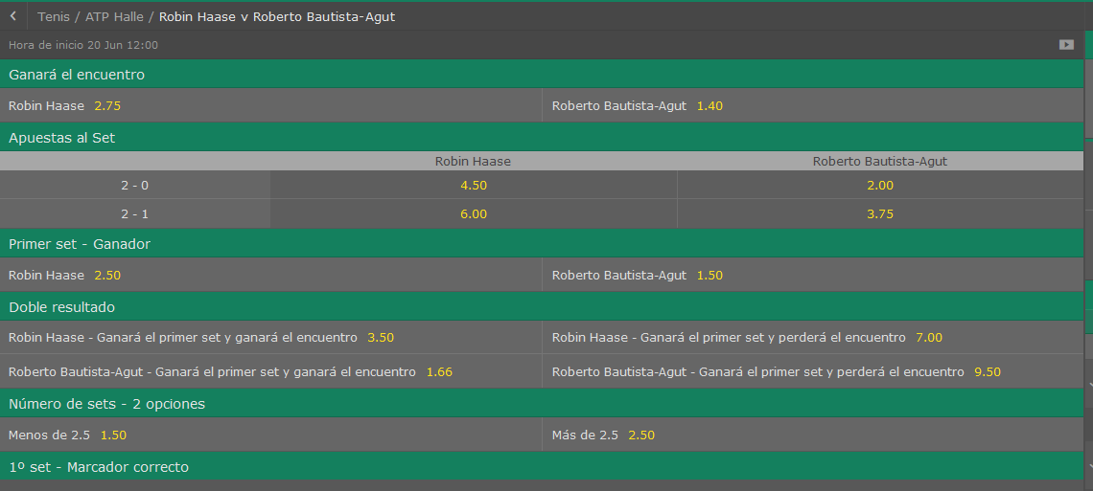
Robin Haase vs Roberto Bautista Agut

//------PROBABILIDAD DE VICTORIA-------//
//------Victorias del jugador LOCAL: 164
//------Victorias del jugador VISITANTE: 836
//------PROBABILIDAD DE VICTORIA LOCAL: 16,40%
//------PROBABILIDAD DE VICTORIA VISITANTE: 83,60%

//------PROBABILIDAD DE RESULTADO-------//
PROBABILIDAD DE UN 2-0: 6,00%
PROBABILIDAD DE UN 2-1: 10,40%
PROBABILIDAD DE UN 0-2: 54,90%
PROBABILIDAD DE UN 1-2: 28,70%

//-----------PROBABILIDAD DE RESULTADOS CON SETS
///PROBABILIDAD: 5,00% | --->>> | 4-6 4-6 0-0
///PROBABILIDAD: 3,30% | --->>> | 3-6 3-6 0-0
///PROBABILIDAD: 3,10% | --->>> | 4-6 2-6 0-0
///PROBABILIDAD: 2,90% | --->>> | 2-6 4-6 0-0
///PROBABILIDAD: 2,70% | --->>> | 4-6 6-7 0-0
///PROBABILIDAD: 2,70% | --->>> | 3-6 4-6 0-0
///PROBABILIDAD: 2,60% | --->>> | 4-6 3-6 0-0
///PROBABILIDAD: 2,40% | --->>> | 6-7 3-6 0-0
///PROBABILIDAD: 2,00% | --->>> | 6-7 4-6 0-0
///PROBABILIDAD: 1,90% | --->>> | 3-6 2-6 0-0

//-----------PROBABILIDAD OVER/UNDER
//----------Prob OVER/UNDER de 12.5 ->> 100,00% - ,00%
//----------Prob OVER/UNDER de 13.5 ->> 99,80% - ,20%
//----------Prob OVER/UNDER de 14.5 ->> 99,40% - ,60%
//----------Prob OVER/UNDER de 15.5 ->> 97,10% - 2,90%
//----------Prob OVER/UNDER de 16.5 ->> 94,00% - 6,00%
//----------Prob OVER/UNDER de 17.5 ->> 88,40% - 11,60%
//----------Prob OVER/UNDER de 18.5 ->> 78,80% - 21,20%
//----------Prob OVER/UNDER de 19.5 ->> 71,60% - 28,40%
//----------Prob OVER/UNDER de 20.5 ->> 63,40% - 36,60%
//----------Prob OVER/UNDER de 21.5 ->> 57,60% - 42,40%
//----------Prob OVER/UNDER de 22.5 ->> 49,60% - 50,40%
//----------Prob OVER/UNDER de 23.5 ->> 43,20% - 56,80%
//----------Prob OVER/UNDER de 24.5 ->> 41,80% - 58,20%
//----------Prob OVER/UNDER de 25.5 ->> 38,00% - 62,00%
//----------Prob OVER/UNDER de 26.5 ->> 33,50% - 66,50%
//----------Prob OVER/UNDER de 27.5 ->> 31,30% - 68,70%
//----------Prob OVER/UNDER de 28.5 ->> 27,20% - 72,80%
//----------Prob OVER/UNDER de 29.5 ->> 23,60% - 76,40%
//----------Prob OVER/UNDER de 30.5 ->> 18,50% - 81,50%
//----------Prob OVER/UNDER de 31.5 ->> 13,70% - 86,30%
//----------Prob OVER/UNDER de 32.5 ->> 9,00% - 91,00%
//----------Prob OVER/UNDER de 33.5 ->> 6,40% - 93,60%
//----------Prob OVER/UNDER de 34.5 ->> 4,10% - 95,90%
//----------Prob OVER/UNDER de 35.5 ->> 1,90% - 98,10%
//----------Prob OVER/UNDER de 36.5 ->> ,80% - 99,20%
//----------Prob OVER/UNDER de 37.5 ->> ,70% - 99,30%
//----------Prob OVER/UNDER de 38.5 ->> ,20% - 99,80%
//----------Prob OVER/UNDER de 39.5 ->> ,00% - 100,00%
//----------Prob OVER/UNDER de 40.5 ->> ,00% - 100,00%

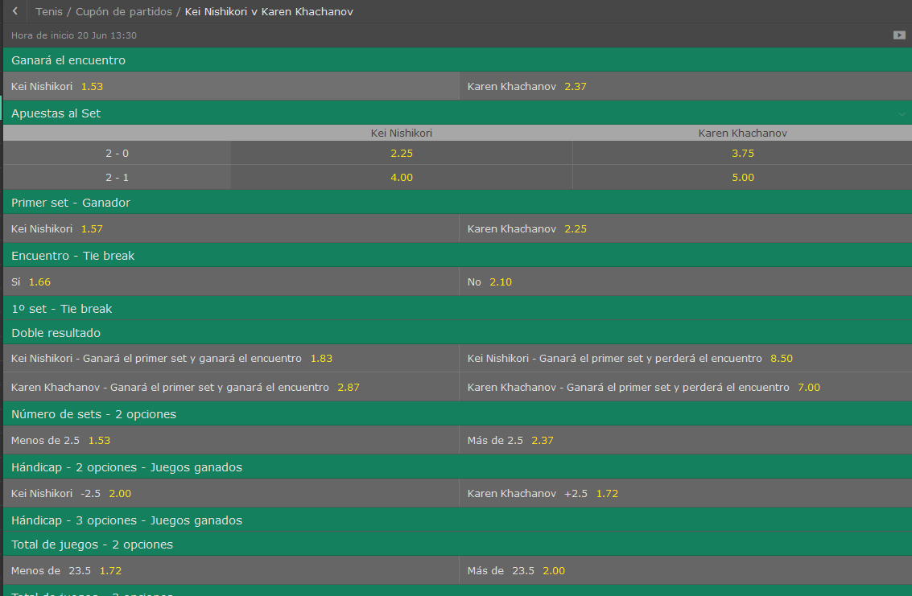
Kei Nishikori vs Karen Khachanov

//------PROBABILIDAD DE VICTORIA-------//
//------Victorias del jugador LOCAL: 814
//------Victorias del jugador VISITANTE: 186
//------PROBABILIDAD DE VICTORIA LOCAL: 81,40%
//------PROBABILIDAD DE VICTORIA VISITANTE: 18,60%

//------PROBABILIDAD DE RESULTADO-------//
PROBABILIDAD DE UN 2-0: 51,20%
PROBABILIDAD DE UN 2-1: 30,20%
PROBABILIDAD DE UN 0-2: 7,80%
PROBABILIDAD DE UN 1-2: 10,80%

//-----------PROBABILIDAD DE RESULTADOS CON SETS
///PROBABILIDAD: 4,60% | --->>> | 6-4 6-4 0-0
///PROBABILIDAD: 3,30% | --->>> | 6-4 6-2 0-0
///PROBABILIDAD: 3,20% | --->>> | 6-3 6-4 0-0
///PROBABILIDAD: 2,70% | --->>> | 6-2 6-4 0-0
///PROBABILIDAD: 2,60% | --->>> | 6-4 6-3 0-0
///PROBABILIDAD: 2,20% | --->>> | 6-4 7-6 0-0
///PROBABILIDAD: 2,20% | --->>> | 6-3 7-6 0-0
///PROBABILIDAD: 2,10% | --->>> | 7-6 6-4 0-0
///PROBABILIDAD: 1,90% | --->>> | 6-3 6-3 0-0
///PROBABILIDAD: 1,80% | --->>> | 7-6 6-3 0-0

//-----------PROBABILIDAD OVER/UNDER
//----------Prob OVER/UNDER de 12.5 ->> 100,00% - ,00%
//----------Prob OVER/UNDER de 13.5 ->> 100,00% - ,00%
//----------Prob OVER/UNDER de 14.5 ->> 99,80% - ,20%
//----------Prob OVER/UNDER de 15.5 ->> 97,80% - 2,20%
//----------Prob OVER/UNDER de 16.5 ->> 95,30% - 4,70%
//----------Prob OVER/UNDER de 17.5 ->> 89,90% - 10,10%
//----------Prob OVER/UNDER de 18.5 ->> 81,10% - 18,90%
//----------Prob OVER/UNDER de 19.5 ->> 73,30% - 26,70%
//----------Prob OVER/UNDER de 20.5 ->> 65,10% - 34,90%
//----------Prob OVER/UNDER de 21.5 ->> 59,30% - 40,70%
//----------Prob OVER/UNDER de 22.5 ->> 51,90% - 48,10%
//----------Prob OVER/UNDER de 23.5 ->> 45,30% - 54,70%
//----------Prob OVER/UNDER de 24.5 ->> 43,60% - 56,40%
//----------Prob OVER/UNDER de 25.5 ->> 38,40% - 61,60%
//----------Prob OVER/UNDER de 26.5 ->> 35,00% - 65,00%
//----------Prob OVER/UNDER de 27.5 ->> 31,70% - 68,30%
//----------Prob OVER/UNDER de 28.5 ->> 27,90% - 72,10%
//----------Prob OVER/UNDER de 29.5 ->> 24,40% - 75,60%
//----------Prob OVER/UNDER de 30.5 ->> 19,60% - 80,40%
//----------Prob OVER/UNDER de 31.5 ->> 14,30% - 85,70%
//----------Prob OVER/UNDER de 32.5 ->> 9,40% - 90,60%
//----------Prob OVER/UNDER de 33.5 ->> 6,80% - 93,20%
//----------Prob OVER/UNDER de 34.5 ->> 4,70% - 95,30%
//----------Prob OVER/UNDER de 35.5 ->> 2,10% - 97,90%
//----------Prob OVER/UNDER de 36.5 ->> 1,00% - 99,00%
//----------Prob OVER/UNDER de 37.5 ->> ,70% - 99,30%
//----------Prob OVER/UNDER de 38.5 ->> ,10% - 99,90%
//----------Prob OVER/UNDER de 39.5 ->> ,00% - 100,00%
//----------Prob OVER/UNDER de 40.5 ->> ,00% - 100,00%

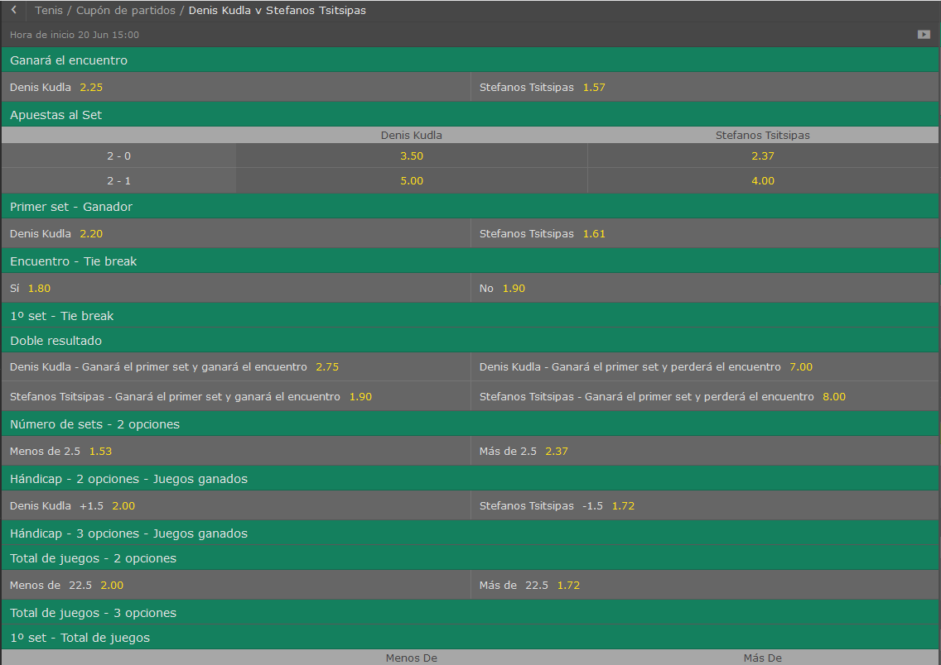
//------PROBABILIDAD DE VICTORIA-------//
//------Victorias del jugador LOCAL: 124
//------Victorias del jugador VISITANTE: 876
//------PROBABILIDAD DE VICTORIA LOCAL: 12,40%
//------PROBABILIDAD DE VICTORIA VISITANTE: 87,60%

//------PROBABILIDAD DE RESULTADO-------//
PROBABILIDAD DE UN 2-0: 4,70%
PROBABILIDAD DE UN 2-1: 7,70%
PROBABILIDAD DE UN 0-2: 59,70%
PROBABILIDAD DE UN 1-2: 27,90%

//-----------PROBABILIDAD DE RESULTADOS CON SETS
///PROBABILIDAD: 6,00% | --->>> | 4-6 4-6 0-0
///PROBABILIDAD: 4,30% | --->>> | 3-6 4-6 0-0
///PROBABILIDAD: 4,20% | --->>> | 2-6 4-6 0-0
///PROBABILIDAD: 3,50% | --->>> | 4-6 2-6 0-0
///PROBABILIDAD: 3,30% | --->>> | 4-6 6-7 0-0
///PROBABILIDAD: 2,50% | --->>> | 3-6 3-6 0-0
///PROBABILIDAD: 2,30% | --->>> | 3-6 2-6 0-0
///PROBABILIDAD: 2,20% | --->>> | 6-7 4-6 0-0
///PROBABILIDAD: 2,10% | --->>> | 4-6 5-7 0-0
///PROBABILIDAD: 2,00% | --->>> | 4-6 3-6 0-0

//-----------PROBABILIDAD OVER/UNDER
//----------Prob OVER/UNDER de 12.5 ->> 100,00% - ,00%
//----------Prob OVER/UNDER de 13.5 ->> 99,60% - ,40%
//----------Prob OVER/UNDER de 14.5 ->> 99,00% - 1,00%
//----------Prob OVER/UNDER de 15.5 ->> 97,70% - 2,30%
//----------Prob OVER/UNDER de 16.5 ->> 93,30% - 6,70%
//----------Prob OVER/UNDER de 17.5 ->> 87,10% - 12,90%
//----------Prob OVER/UNDER de 18.5 ->> 76,70% - 23,30%
//----------Prob OVER/UNDER de 19.5 ->> 68,40% - 31,60%
//----------Prob OVER/UNDER de 20.5 ->> 60,30% - 39,70%
//----------Prob OVER/UNDER de 21.5 ->> 54,30% - 45,70%
//----------Prob OVER/UNDER de 22.5 ->> 46,50% - 53,50%
//----------Prob OVER/UNDER de 23.5 ->> 40,10% - 59,90%
//----------Prob OVER/UNDER de 24.5 ->> 38,80% - 61,20%
//----------Prob OVER/UNDER de 25.5 ->> 35,90% - 64,10%
//----------Prob OVER/UNDER de 26.5 ->> 31,60% - 68,40%
//----------Prob OVER/UNDER de 27.5 ->> 28,30% - 71,70%
//----------Prob OVER/UNDER de 28.5 ->> 24,70% - 75,30%
//----------Prob OVER/UNDER de 29.5 ->> 21,40% - 78,60%
//----------Prob OVER/UNDER de 30.5 ->> 18,10% - 81,90%
//----------Prob OVER/UNDER de 31.5 ->> 13,90% - 86,10%
//----------Prob OVER/UNDER de 32.5 ->> 9,60% - 90,40%
//----------Prob OVER/UNDER de 33.5 ->> 6,80% - 93,20%
//----------Prob OVER/UNDER de 34.5 ->> 5,10% - 94,90%
//----------Prob OVER/UNDER de 35.5 ->> 2,20% - 97,80%
//----------Prob OVER/UNDER de 36.5 ->> 1,10% - 98,90%
//----------Prob OVER/UNDER de 37.5 ->> ,90% - 99,10%
//----------Prob OVER/UNDER de 38.5 ->> ,30% - 99,70%
//----------Prob OVER/UNDER de 39.5 ->> ,00% - 100,00%
//----------Prob OVER/UNDER de 40.5 ->> ,00% - 100,00%

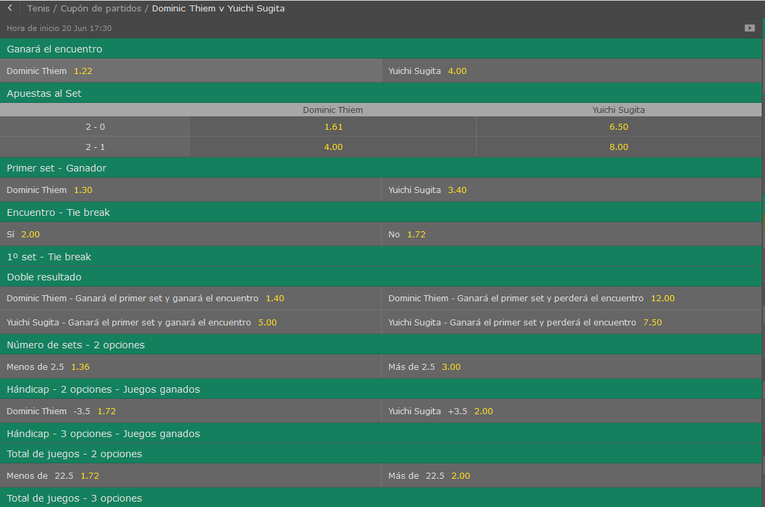
Dominic Thiem vs Yuichi Sugita

//------PROBABILIDAD DE VICTORIA-------//
//------Victorias del jugador LOCAL: 698
//------Victorias del jugador VISITANTE: 302
//------PROBABILIDAD DE VICTORIA LOCAL: 69,80%
//------PROBABILIDAD DE VICTORIA VISITANTE: 30,20%

//------PROBABILIDAD DE RESULTADO-------//
PROBABILIDAD DE UN 2-0: 40,50%
PROBABILIDAD DE UN 2-1: 29,30%
PROBABILIDAD DE UN 0-2: 13,70%
PROBABILIDAD DE UN 1-2: 16,50%

//-----------PROBABILIDAD DE RESULTADOS CON SETS
///PROBABILIDAD: 4,70% | --->>> | 6-4 6-4 0-0
///PROBABILIDAD: 3,50% | --->>> | 6-3 6-4 0-0
///PROBABILIDAD: 2,80% | --->>> | 6-4 7-6 0-0
///PROBABILIDAD: 2,60% | --->>> | 7-6 6-4 0-0
///PROBABILIDAD: 2,20% | --->>> | 6-3 7-6 0-0
///PROBABILIDAD: 1,90% | --->>> | 7-6 6-3 0-0
///PROBABILIDAD: 1,80% | --->>> | 6-2 6-4 0-0
///PROBABILIDAD: 1,80% | --->>> | 7-6 7-6 0-0
///PROBABILIDAD: 1,80% | --->>> | 6-7 6-7 0-0
///PROBABILIDAD: 1,70% | --->>> | 6-4 6-3 0-0

//-----------PROBABILIDAD OVER/UNDER
//----------Prob OVER/UNDER de 12.5 ->> 100,00% - ,00%
//----------Prob OVER/UNDER de 13.5 ->> 100,00% - ,00%
//----------Prob OVER/UNDER de 14.5 ->> 99,70% - ,30%
//----------Prob OVER/UNDER de 15.5 ->> 98,90% - 1,10%
//----------Prob OVER/UNDER de 16.5 ->> 97,60% - 2,40%
//----------Prob OVER/UNDER de 17.5 ->> 94,20% - 5,80%
//----------Prob OVER/UNDER de 18.5 ->> 89,20% - 10,80%
//----------Prob OVER/UNDER de 19.5 ->> 81,70% - 18,30%
//----------Prob OVER/UNDER de 20.5 ->> 73,40% - 26,60%
//----------Prob OVER/UNDER de 21.5 ->> 68,50% - 31,50%
//----------Prob OVER/UNDER de 22.5 ->> 60,10% - 39,90%
//----------Prob OVER/UNDER de 23.5 ->> 53,10% - 46,90%
//----------Prob OVER/UNDER de 24.5 ->> 52,40% - 47,60%
//----------Prob OVER/UNDER de 25.5 ->> 47,80% - 52,20%
//----------Prob OVER/UNDER de 26.5 ->> 42,00% - 58,00%
//----------Prob OVER/UNDER de 27.5 ->> 39,20% - 60,80%
//----------Prob OVER/UNDER de 28.5 ->> 34,80% - 65,20%
//----------Prob OVER/UNDER de 29.5 ->> 30,90% - 69,10%
//----------Prob OVER/UNDER de 30.5 ->> 26,70% - 73,30%
//----------Prob OVER/UNDER de 31.5 ->> 19,40% - 80,60%
//----------Prob OVER/UNDER de 32.5 ->> 13,70% - 86,30%
//----------Prob OVER/UNDER de 33.5 ->> 10,40% - 89,60%
//----------Prob OVER/UNDER de 34.5 ->> 8,90% - 91,10%
//----------Prob OVER/UNDER de 35.5 ->> 4,50% - 95,50%
//----------Prob OVER/UNDER de 36.5 ->> 1,80% - 98,20%
//----------Prob OVER/UNDER de 37.5 ->> 1,60% - 98,40%
//----------Prob OVER/UNDER de 38.5 ->> ,80% - 99,20%
//----------Prob OVER/UNDER de 39.5 ->> ,00% - 100,00%
//----------Prob OVER/UNDER de 40.5 ->> ,00% - 100,00%

Stan Wawrinka vs Sam Querrey

//------PROBABILIDAD DE VICTORIA-------//
//------Victorias del jugador LOCAL: 13
//------Victorias del jugador VISITANTE: 987
//------PROBABILIDAD DE VICTORIA LOCAL: 1,30%
//------PROBABILIDAD DE VICTORIA VISITANTE: 98,70%

//------PROBABILIDAD DE RESULTADO-------//
PROBABILIDAD DE UN 2-0: ,40%
PROBABILIDAD DE UN 2-1: ,90%
PROBABILIDAD DE UN 0-2: 86,50%
PROBABILIDAD DE UN 1-2: 12,20%

//-----------PROBABILIDAD DE RESULTADOS CON SETS
///PROBABILIDAD: 10,20% | --->>> | 4-6 4-6 0-0
///PROBABILIDAD: 6,40% | --->>> | 4-6 2-6 0-0
///PROBABILIDAD: 5,70% | --->>> | 2-6 4-6 0-0
///PROBABILIDAD: 4,80% | --->>> | 3-6 3-6 0-0
///PROBABILIDAD: 3,90% | --->>> | 2-6 3-6 0-0
///PROBABILIDAD: 3,70% | --->>> | 4-6 3-6 0-0
///PROBABILIDAD: 3,40% | --->>> | 4-6 6-7 0-0
///PROBABILIDAD: 3,30% | --->>> | 2-6 2-6 0-0
///PROBABILIDAD: 3,10% | --->>> | 3-6 4-6 0-0
///PROBABILIDAD: 3,00% | --->>> | 3-6 2-6 0-0

//-----------PROBABILIDAD OVER/UNDER
//----------Prob OVER/UNDER de 12.5 ->> 100,00% - ,00%
//----------Prob OVER/UNDER de 13.5 ->> 99,50% - ,50%
//----------Prob OVER/UNDER de 14.5 ->> 98,10% - 1,90%
//----------Prob OVER/UNDER de 15.5 ->> 94,30% - 5,70%
//----------Prob OVER/UNDER de 16.5 ->> 86,50% - 13,50%
//----------Prob OVER/UNDER de 17.5 ->> 76,90% - 23,10%
//----------Prob OVER/UNDER de 18.5 ->> 59,60% - 40,40%
//----------Prob OVER/UNDER de 19.5 ->> 51,50% - 48,50%
//----------Prob OVER/UNDER de 20.5 ->> 37,30% - 62,70%
//----------Prob OVER/UNDER de 21.5 ->> 30,60% - 69,40%
//----------Prob OVER/UNDER de 22.5 ->> 21,50% - 78,50%
//----------Prob OVER/UNDER de 23.5 ->> 15,40% - 84,60%
//----------Prob OVER/UNDER de 24.5 ->> 14,70% - 85,30%
//----------Prob OVER/UNDER de 25.5 ->> 13,30% - 86,70%
//----------Prob OVER/UNDER de 26.5 ->> 11,00% - 89,00%
//----------Prob OVER/UNDER de 27.5 ->> 10,10% - 89,90%
//----------Prob OVER/UNDER de 28.5 ->> 8,80% - 91,20%
//----------Prob OVER/UNDER de 29.5 ->> 7,60% - 92,40%
//----------Prob OVER/UNDER de 30.5 ->> 5,70% - 94,30%
//----------Prob OVER/UNDER de 31.5 ->> 4,30% - 95,70%
//----------Prob OVER/UNDER de 32.5 ->> 3,10% - 96,90%
//----------Prob OVER/UNDER de 33.5 ->> 1,80% - 98,20%
//----------Prob OVER/UNDER de 34.5 ->> 1,40% - 98,60%
//----------Prob OVER/UNDER de 35.5 ->> ,60% - 99,40%
//----------Prob OVER/UNDER de 36.5 ->> ,30% - 99,70%
//----------Prob OVER/UNDER de 37.5 ->> ,20% - 99,80%
//----------Prob OVER/UNDER de 38.5 ->> ,00% - 100,00%
//----------Prob OVER/UNDER de 39.5 ->> ,00% - 100,00%

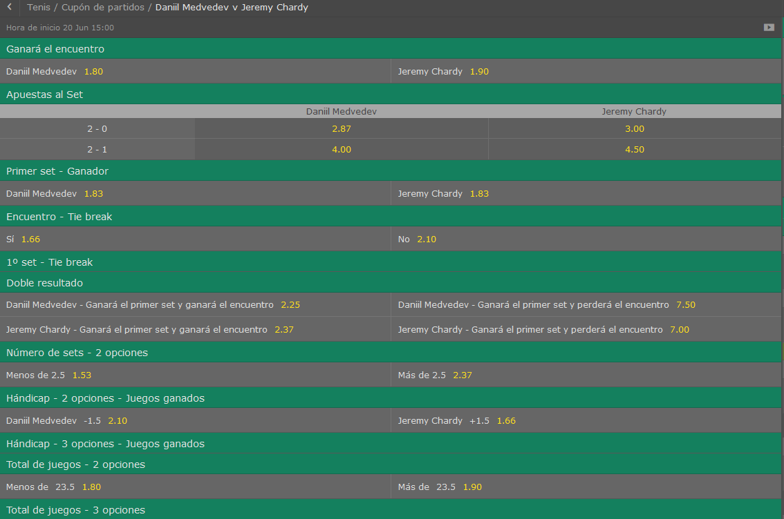
Daniil Medvedev vs Jeremy Chardy

//------PROBABILIDAD DE VICTORIA-------//
//------Victorias del jugador LOCAL: 804
//------Victorias del jugador VISITANTE: 196
//------PROBABILIDAD DE VICTORIA LOCAL: 80,40%
//------PROBABILIDAD DE VICTORIA VISITANTE: 19,60%

//------PROBABILIDAD DE RESULTADO-------//
PROBABILIDAD DE UN 2-0: 51,90%
PROBABILIDAD DE UN 2-1: 28,50%
PROBABILIDAD DE UN 0-2: 7,20%
PROBABILIDAD DE UN 1-2: 12,40%

//-----------PROBABILIDAD DE RESULTADOS CON SETS
///PROBABILIDAD: 6,60% | --->>> | 6-4 6-4 0-0
///PROBABILIDAD: 3,80% | --->>> | 6-3 6-4 0-0
///PROBABILIDAD: 3,30% | --->>> | 6-4 7-6 0-0
///PROBABILIDAD: 3,20% | --->>> | 7-6 6-4 0-0
///PROBABILIDAD: 2,90% | --->>> | 7-6 6-3 0-0
///PROBABILIDAD: 2,60% | --->>> | 6-3 7-6 0-0
///PROBABILIDAD: 2,10% | --->>> | 6-2 6-4 0-0
///PROBABILIDAD: 1,90% | --->>> | 7-6 7-6 0-0
///PROBABILIDAD: 1,80% | --->>> | 6-4 6-3 0-0
///PROBABILIDAD: 1,80% | --->>> | 6-2 6-3 0-0

//-----------PROBABILIDAD OVER/UNDER
//----------Prob OVER/UNDER de 12.5 ->> 100,00% - ,00%
//----------Prob OVER/UNDER de 13.5 ->> 100,00% - ,00%
//----------Prob OVER/UNDER de 14.5 ->> 99,80% - ,20%
//----------Prob OVER/UNDER de 15.5 ->> 99,00% - 1,00%
//----------Prob OVER/UNDER de 16.5 ->> 96,70% - 3,30%
//----------Prob OVER/UNDER de 17.5 ->> 92,30% - 7,70%
//----------Prob OVER/UNDER de 18.5 ->> 86,50% - 13,50%
//----------Prob OVER/UNDER de 19.5 ->> 79,20% - 20,80%
//----------Prob OVER/UNDER de 20.5 ->> 69,20% - 30,80%
//----------Prob OVER/UNDER de 21.5 ->> 64,50% - 35,50%
//----------Prob OVER/UNDER de 22.5 ->> 54,60% - 45,40%
//----------Prob OVER/UNDER de 23.5 ->> 46,60% - 53,40%
//----------Prob OVER/UNDER de 24.5 ->> 45,60% - 54,40%
//----------Prob OVER/UNDER de 25.5 ->> 42,30% - 57,70%
//----------Prob OVER/UNDER de 26.5 ->> 37,30% - 62,70%
//----------Prob OVER/UNDER de 27.5 ->> 35,40% - 64,60%
//----------Prob OVER/UNDER de 28.5 ->> 32,80% - 67,20%
//----------Prob OVER/UNDER de 29.5 ->> 29,60% - 70,40%
//----------Prob OVER/UNDER de 30.5 ->> 23,60% - 76,40%
//----------Prob OVER/UNDER de 31.5 ->> 18,50% - 81,50%
//----------Prob OVER/UNDER de 32.5 ->> 13,90% - 86,10%
//----------Prob OVER/UNDER de 33.5 ->> 10,70% - 89,30%
//----------Prob OVER/UNDER de 34.5 ->> 8,80% - 91,20%
//----------Prob OVER/UNDER de 35.5 ->> 4,70% - 95,30%
//----------Prob OVER/UNDER de 36.5 ->> 2,10% - 97,90%
//----------Prob OVER/UNDER de 37.5 ->> 1,90% - 98,10%
//----------Prob OVER/UNDER de 38.5 ->> 1,30% - 98,70%
//----------Prob OVER/UNDER de 39.5 ->> ,00% - 100,00%
//----------Prob OVER/UNDER de 40.5 ->> ,00% - 100,00%

